1. Đăng Nhập - ok
Project Name | XÂY DỰNG HỆ THỐNG ĐẶT VÉ XEM PHIM ĐA RẠP MOVIX TÍCH HỢP CÔNG NGHỆ 3D VIEW VÀ CHATBOT AI
Module Code | Đăng nhập
 | Hoàn thành | Lỗi | Chưa kiểm tra | Bị chăn | Tổng số trường hợp thử nghiệm
Round 1 | 19 | 0 | 0 | 0 | 19
Round 2 | 12 | 0 | 0 | 0 | 12
 |  | 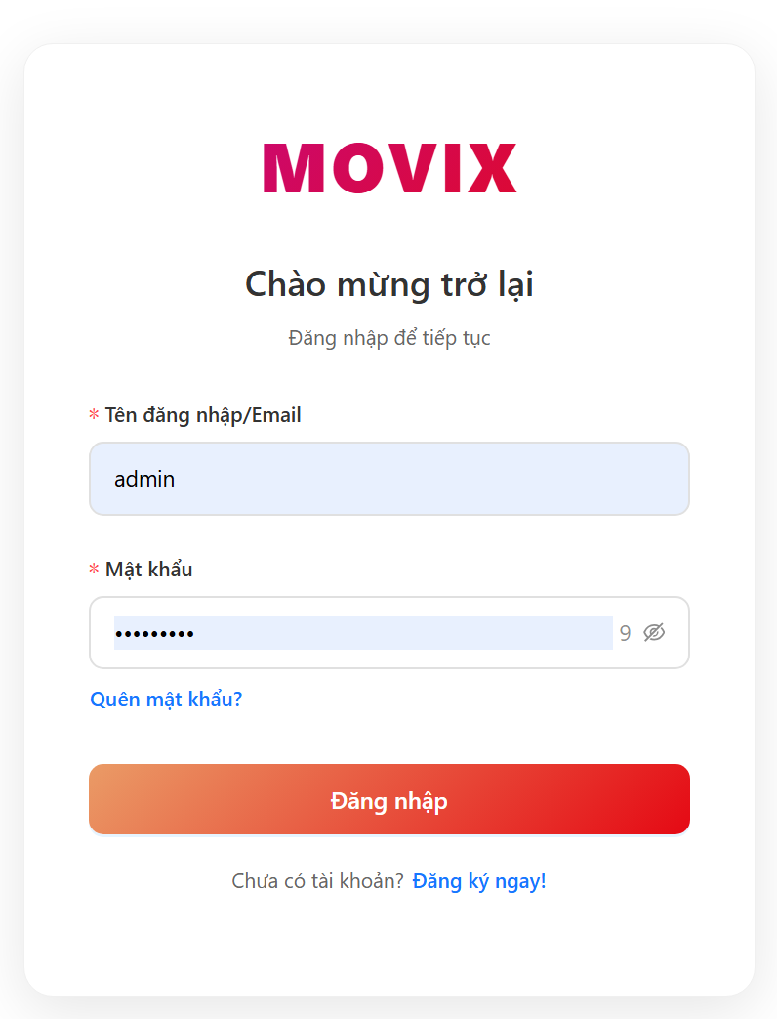
Test Case ID | Mô tả | Hành động | Điều kiện tiên quyết | Kết quả mong đợi | Kết quả thực tế | Kết quả |  |  | Kết quả |  |  | Chú thích
 |  |  |  |  |  | Vòng 1 |  |  | Vòng 2
 |  |  |  |  |  | Trạng thái | Ngày kiểm tra | Người kiểm tra | Trạng thái | Ngày kiểm tra | Người kiểm tra
GUI_SHOW Trang đăng nhập
GUI-DN01 | Kiểm tra hiển thị tiêu đề form | 1. Truy cập trang login | Mở web | Hiển thị “Chào mừng trở lại”, “Đăng nhập để tiếp tục” | Hiển thị “Chào mừng trở lại”, “Đăng nhập để tiếp tục” | Passed | 2026-03-26 | Tài | Passed
GUI-DN02 | Kiểm tra hiển thị input Identifier | 1. Truy cập trang login | Mở web | Có textbox với label “Tên đăng nhập/Email”, placeholder đúng | Có textbox với label “Tên đăng nhập/Email”, placeholder đúng | Passed | 2026-03-26 | Tài
GUI-DN03 | Kiểm tra hiển thị input Password | 1. Truy cập trang login | Mở web | Có ô password, placeholder “••••••••” | Có ô password, placeholder “••••••••” | Passed | 2026-03-26 | Tài
GUI-DN04 | Kiểm tra hiển thị validate password length | 1. Click vào password 2. Nhập < 8 ký tự | Mở web | Hiển thị lỗi “Mật khẩu tối thiểu 8 ký tự” | Hiển thị lỗi “Mật khẩu tối thiểu 8 ký tự” | Passed | 2026-03-26 | Tài
GUI-DN05 | Kiểm tra hiển thị nút đăng nhập | 1. Truy cập trang login | Mở web | Có button “Đăng nhập”, enable | Có button “Đăng nhập”, enable | Passed | 2026-03-26 | Tài
GUI-DN06 | Kiểm tra hiển thị link quên mật khẩu | 1. Truy cập trang login | Mở web | Có link “Quên mật khẩu?” | Có link “Quên mật khẩu?” | Passed | 2026-03-26 | Tài
GUI-DN07 | Kiểm tra hiển thị link đăng ký | 1. Truy cập trang login | Mở web | Có link “Đăng ký ngay!” | Có link “Đăng ký ngay!” | Passed | 2026-03-26 | Tài
FUNCTION_SHOW Trang đăng nhập
FUNC-DN01 | Kiểm tra đăng nhập thành công với thông tin hợp lệ | 1. Nhập identifier hợp lệ 2. Nhập password đúng 3. Click “Đăng nhập” | Có tài khoản hợp lệ | Login thành công, backend trả code 200, chuyển trang | Login thành công, backend trả code 200, chuyển trang | Passed | 2026-03-26 | Tài | Passed | 2026-03-26 | Tài
FUNC-DN02 | Xác thực đăng nhập thất bại khi nhập sai mật khẩu | 1. Nhập identifier đúng 2. Nhập password sai 3. Click “Đăng nhập” | Có tài khoản | Thông báo lỗi đăng nhập thất bại | Thông báo lỗi đăng nhập thất bại | Passed | 2026-03-26 | Tài | Passed | 2026-03-26 | Tài
FUNC-DN03 | Xác thực đăng nhập thất bại khi nhập sai identifier | 1. Nhập identifier không tồn tại 2. Nhập password 3. Click login | Không có user | Thông báo lỗi đăng nhập | Thông báo lỗi đăng nhập | Passed | 2026-03-26 | Tài | Passed | 2026-03-26 | Tài
FUNC-DN04 | Kiểm tra validate khi bỏ trống trường identifier | 1. Không nhập identifier 2. Nhập password 3. Click login | Mở web | Hiển thị lỗi “Vui lòng nhập tên đăng nhập hoặc email” | Hiển thị lỗi “Vui lòng nhập tên đăng nhập hoặc email” | Passed | 2026-03-26 | Tài | Passed | 2026-03-26 | Tài
FUNC-DN05 | Kiểm tra validate khi bỏ trống trường password | 1. Nhập identifier 2. Không nhập password 3. Click login | Mở web | Hiển thị lỗi “Vui lòng nhập mật khẩu” | Hiển thị lỗi “Vui lòng nhập mật khẩu” | Passed | 2026-03-26 | Tài | Passed | 2026-03-26 | Tài
FUNC-DN06 | Kiểm tra validate khi mật khẩu nhỏ hơn 8 ký tự | 1. Nhập identifier 2. Nhập password < 8 ký tự 3. Click login | Mở web | Hiển thị lỗi “Mật khẩu tối thiểu 8 ký tự” | Hiển thị lỗi “Mật khẩu tối thiểu 8 ký tự” | Passed | 2026-03-26 | Tài | Passed | 2026-03-26 | Tài
FUNC-DN07 | Kiểm tra validate khi bỏ trống toàn bộ trường dữ liệu | 1. Không nhập gì 2. Click login | Mở web | Hiển thị lỗi cả 2 field | Hiển thị lỗi cả 2 field | Passed | 2026-03-26 | Tài | Passed | 2026-03-26 | Tài
FUNC-DN08 | Kiểm tra chức năng chuyển hướng khi click “Quên mật khẩu” | 1. Click “Quên mật khẩu?” | Mở web | Điều hướng sang /auth/password/forgot | Điều hướng sang /auth/password/forgot | Passed | 2026-03-26 | Tài | Passed | 2026-03-26 | Tài
FUNC-DN09 | Kiểm tra chức năng chuyển hướng khi click “Đăng ký” | 1. Click “Đăng ký ngay!” | Mở web | Điều hướng sang /auth/register | Điều hướng sang /auth/register | Passed | 2026-03-26 | Tài | Passed | 2026-03-26 | Tài
FUNC-DN10 | Xác thực submit form bằng phím Enter | 1. Nhập đầy đủ thông tin 2. Nhấn Enter | Mở web | Form submit như click button | Form submit như click button | Passed | 2026-03-26 | Tài | Passed | 2026-03-26 | Tài
FUNC-DN11 | Kiểm tra xử lý khoảng trắng ở đầu/cuối identifier | 1. Nhập identifier có khoảng trắng đầu/cuối 2. Nhập password đúng 3. Login | Có user | Vẫn login thành công | Vẫn login thành công | Passed | 2026-03-26 | Tài | Passed | 2026-03-26 | Tài
FUNC-DN12 | Xác minh hệ thống tạo cookie sau khi đăng nhập thành công | 1. Login thành công | Có tài khoản | Backend set accessToken + refreshToken cookie Frontend chuyển hướng về trang chủ | Backend set accessToken + refreshToken cookie Frontend chuyển hướng về trang chủ | Passed | 2026-03-26 | Tài | Passed | 2026-03-26 | Tài
FUNC-DN13 | Xác thực đăng nhập với tài khoản bị khóa | 1. Nhập identifier của tài khoản bị khóa 2. Nhập password đúng 3. Click “Đăng nhập” | Tài khoản đã bị khóa (status = locked/disabled) | Hiển thị thông báo lỗi “Tài khoản đã bị khóa”, không cho đăng nhập | Hiển thị thông báo lỗi “Tài khoản đã bị khóa”, không cho đăng nhập | Passed | 2026-03-26 | Tài | Passed | 2026-03-26 | Tài
FUNC-DN14 | Xác thực đăng nhập với tài khoản chưa xác minh email | 1. Nhập identifier của tài khoản chưa verify email 2. Nhập password đúng 3. Click “Đăng nhập” | Tài khoản chưa xác minh email (isVerified = false) | Hiển thị modal yêu cầu xác minh email (gợi ý resend OTP/link verify), không cho truy cập hệ thống | Hiển thị modal yêu cầu xác minh email (gợi ý resend OTP/link verify), không cho truy cập hệ thống | Passed | 2026-03-26 | Tài | Passed | 2026-03-26 | Tài

2. Đăng ký - oke
Project Name | XÂY DỰNG HỆ THỐNG ĐẶT VÉ XEM PHIM ĐA RẠP MOVIX TÍCH HỢP CÔNG NGHỆ 3D VIEW VÀ CHATBOT AI
Module Code | Đăng Ký
 | Hoàn thành | Lỗi | Chưa kiểm tra | Bị chăn | Tổng số trường hợp thử nghiệm
Round 1 | 32 | 0 | 0 | 0 | 32
Round 2 | 22 | 0 | 0 | 0 | 22
 | 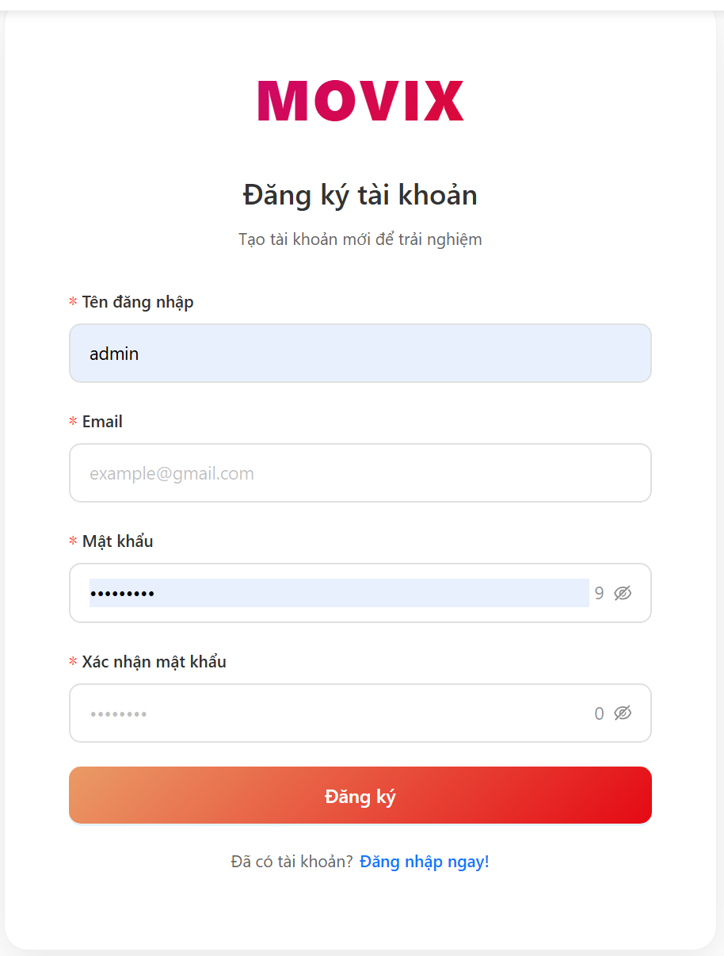
Test Case ID | Mô tả | Quy trình | Điều kiện tiên quyết | Kết quả mong đợi | Kết quả thực tế | Kết quả |  |  | Kết quả |  |  | Chú thích
 |  |  |  |  |  | Vòng 1 |  |  | Vòng 2
 |  |  |  |  |  | Trạng thái | Ngày kiểm tra | Người kiểm tra | Trạng thái | Ngày kiểm tra | Người kiểm tra
GUI_SHOW Trang Đăng Ký
GUI-DK01 | Kiểm tra hiển thị tiêu đề form | 1. Truy cập /auth/register | Mở web | Hiển thị tiêu đề lớn tên ứng dụng (gradient) và dòng phụ 'Tạo tài khoản mới' | Hiển thị tiêu đề lớn tên ứng dụng màu gradient (hồng → đỏ) và dòng phụ 'Tạo tài khoản mới' | Passed | 26/03/2026 | Vinh
GUI-DK02 | Kiểm tra hiển thị input Tên đăng nhập | 1. Truy cập /auth/register | Mở web | Có label 'Tên đăng nhập', input text, placeholder 'Nguyễn Văn A' | Có label 'Tên đăng nhập', input text với placeholder 'Nguyễn Văn A' hiển thị đúng | Passed | 26/03/2026 | Vinh
GUI-DK03 | Kiểm tra Hiển thị input Email | 1. Truy cập /auth/register | Mở web | Có label 'Email', input text, placeholder 'example@gmail.com' | Có label 'Email', input text với placeholder 'example@gmail.com' hiển thị đúng | Passed | 26/03/2026 | Vinh
GUI-DK04 | Kiểm tra hiển thị input Mật khẩu | 1. Truy cập /auth/register | Mở web | Có label 'Mật khẩu', input password, placeholder '••••••••', icon toggle ẩn/hiện, bộ đếm ký tự | Input password hiển thị placeholder '••••••••', icon mắt để toggle, bộ đếm ký tự hoạt động | Passed | 26/03/2026 | Vinh
GUI-DK05 | Kiểm tra hiển thị input Xác nhận mật khẩu | 1. Truy cập /auth/register | Mở web | Có label 'Xác nhận mật khẩu', input password, placeholder '••••••••', bộ đếm ký tự | Input xác nhận password hiển thị đúng placeholder '••••••••' và bộ đếm ký tự | Passed | 26/03/2026 | Vinh
GUI-DK06 | Kiểm tra hiển thị nút Đăng ký | 1. Truy cập /auth/register | Mở web | Có button 'Đăng ký' màu gradient, full width, enable mặc định | Button 'Đăng ký' hiện với màu gradient cam → đỏ, chiều rộng 100%, trạng thái enable | Passed | 26/03/2026 | Vinh
GUI-DK07 | Kiểm tra hiển thị link chuyển sang Đăng nhập | 1. Truy cập /auth/register | Mở web | Có dòng 'Đã có tài khoản?' và link 'Đăng nhập ngay!' | Dòng 'Đã có tài khoản?' và link text 'Đăng nhập ngay!' màu xanh hiển thị cuối form | Passed | 26/03/2026 | Vinh
GUI-DK08 | Kiểm tra hiển thị validate tên đăng nhập ngắn | 1. Nhập tên < 3 ký tự 2. Click Đăng ký | Mở web | Hiển thị lỗi 'Tên đăng nhập tối thiểu 4 ký tự' | Hiển thị message lỗi màu đỏ dưới input: 'Tên đăng nhập tối thiểu 4 ký tự', form không submit | Passed | 26/03/2026 | Vinh
GUI-DK09 | Kiểm tra hiển thị validate email sai định dạng | 1. Nhập email không hợp lệ (vd: 'abc') 2. Click Đăng ký | Mở web | Hiển thị lỗi 'Email không hợp lệ' | Hiển thị message lỗi màu đỏ dưới input: 'Email không hợp lệ', form không submit | Passed | 26/03/2026 | Vinh
GUI-DK10 | Kiểm tra hiển thị validate mật khẩu < 8 ký tự | 1. Nhập password < 8 ký tự 2. Click Đăng ký | Mở web | Hiển thị lỗi 'Mật khẩu tối thiểu 8 ký tự' | Hiển thị message lỗi màu đỏ dưới input: 'Mật khẩu tối thiểu 8 ký tự', form không submit | Passed | 26/03/2026 | Vinh
FUNCTION_SHOW Trang Đăng Ký
FUNC-DK01 | Kiểm tra đăng ký thành công với thông tin hợp lệ | 1. Nhập username hợp lệ (≥3 ký tự) 2. Nhập email mới, đúng định dạng 3. Nhập password ≥8 ký tự 4. Xác nhận password khớp 5. Click Đăng ký | Chưa có tài khoản, email chưa tồn tại | Spinner hiện → tắt, modal kết quả thành công: 'Lưu thông tin thành công! Vui lòng xác nhận email', backend trả 200 và gửi OTP | Spinner hiện → tắt, modal kết quả thành công: 'Lưu thông tin thành công! Vui lòng xác nhận email', backend trả 200 và gửi OTP | Passed | 26/03/2026 | Vinh
FUNC-DK02 | Kiểm tra đăng ký nếu email đã tồn tại | 1. Nhập email đã có trong hệ thống 2. Điền đủ các field 3. Click Đăng ký | Email đã được đăng ký | Hiển thị thông báo lỗi từ server (vd: 'Email đã được sử dụng') | Hiển thị thông báo lỗi từ server (vd: 'Email đã được sử dụng') | Passed | 26/03/2026 | Vinh
FUNC-DK03 | Kiểm tra khi bỏ trống Tên đăng nhập | 1. Để trống username 2. Điền các field còn lại 3. Click Đăng ký | Mở web | Hiển thị lỗi 'Vui lòng nhập tên đăng nhập', không gọi API | Hiển thị lỗi 'Vui lòng nhập tên đăng nhập', không gọi API | Passed | 26/03/2026 | Vinh
FUNC-DK04 | Kiểm tra khi bỏ trống Email | 1. Để trống email 2. Điền các field còn lại 3. Click Đăng ký | Mở web | Hiển thị lỗi 'Vui lòng nhập email', không gọi API | Hiển thị lỗi 'Vui lòng nhập email', không gọi API | Passed | 26/03/2026 | Vinh
FUNC-DK05 | Kiểm tra khi bỏ trống Mật khẩu | 1. Để trống password 2. Điền các field còn lại 3. Click Đăng ký | Mở web | Hiển thị lỗi 'Vui lòng nhập mật khẩu', không gọi API | Hiển thị lỗi 'Vui lòng nhập mật khẩu', không gọi API | Passed | 26/03/2026 | Vinh
FUNC-DK06 | Kiểm tra khi xác nhận mật khẩu không khớp | 1. Nhập password hợp lệ 2. Nhập confirmPassword khác 3. Click Đăng ký | Mở web | Hiển thị lỗi 'Mật khẩu không khớp' trên field confirmPassword | Hiển thị lỗi 'Mật khẩu không khớp' trên field confirmPassword | Passed | 26/03/2026 | Vinh
FUNC-DK07 | Kiểm tra khi bỏ trống toàn bộ | 1. Không nhập gì 2. Click Đăng ký | Mở web | Hiển thị lỗi required trên tất cả 4 fields | Hiển thị lỗi required trên tất cả 4 fields | Passed | 26/03/2026 | Vinh
FUNC-DK08 | Kiểm tra khi click 'Đăng nhập ngay!' | 1. Click link 'Đăng nhập ngay!' | Mở trang /auth/register | Điều hướng sang /auth/login | Điều hướng sang /auth/login | Passed | 26/03/2026 | Vinh
FUNC-DK09 | Kiểm tra khi hủy đăng ký sau khi nhận OTP | 1. Đăng ký thành công 2. Trong modal kết quả, click 'Hủy đăng ký' | Đã đăng ký thành công, modal đang hiện | Gọi API cancel-register, xóa cookie email, điều hướng về /auth/register, thông báo 'Đã hủy đăng ký' | Gọi API cancel-register, xóa cookie email, điều hướng về /auth/register, thông báo 'Đã hủy đăng ký' | Passed | 26/03/2026 | Vinh
FUNC-DK10 | Kiểm tra khi tiến hành xác nhận email | 1. Đăng ký thành công 2. Click 'Xác nhận email' trong modal | Đã đăng ký thành công, modal đang hiện | Điều hướng sang /auth/register/check-email | Điều hướng sang /auth/register/check-email | Passed | 26/03/2026 | Vinh
GUI_SHOW Trang Xác Nhận OTP Email
GUI-OTP01 | Kiểm tra khi hiển thị icon email và tiêu đề | 1. Truy cập /auth/register/check-email | Đã đăng ký, cookie email tồn tại | Hiển thị icon MailOutlined màu xanh (80px), tiêu đề 'Xác nhận Email', mô tả hướng dẫn nhập OTP | Icon MailOutlined màu #1890ff kích thước 80px hiển thị trên cùng. Tiêu đề 'Xác nhận Email' và đoạn mô tả 'Mã OTP đã được gửi qua email...' hiển thị đúng | Passed | 26/03/2026 | Vinh
GUI-OTP02 | Kiểm tra khi hiển thị 6 ô nhập OTP | 1. Truy cập /auth/register/check-email | Đã đăng ký | Có 6 ô nhập số (Input.OTP) cạnh nhau | 6 ô input số hiển thị đều nhau, kiểu filled, chỉ nhận ký tự số, tự động focus sang ô tiếp theo khi nhập | Passed | 26/03/2026 | Vinh
GUI-OTP03 | Kiểm tra khi hiển thị nút Xác nhận email | 1. Truy cập /auth/register/check-email | Đã đăng ký | Có nút 'Xác nhận email' full width, màu gradient | Nút 'Xác nhận email' full width, màu gradient cam → đỏ, font 16px bold, height 48px | Passed | 26/03/2026 | Vinh
GUI-OTP04 | Kiểm tra khi nút 'Gửi lại OTP' disable khi đang đếm ngược | 1. Vào trang OTP ngay sau đăng ký | Vừa vào trang, countdown khởi tạo = 60s | Nút hiển thị 'Gửi lại OTP (60s)', bị disable, countdown giảm dần mỗi giây | Nút hiện text 'Gửi lại OTP (60s)', màu xám, trạng thái disabled. Mỗi giây số trong ngoặc giảm 1 (59, 58...) | Passed | 26/03/2026 | Vinh
GUI-OTP05 | Kiểm tra nút 'Gửi lại OTP' enable sau khi hết giờ | 1. Chờ countdown về 0 | Countdown = 0 | Nút hiển thị 'Gửi lại OTP', enable và có thể click | Nút đổi text thành 'Gửi lại OTP', màu xanh link, trạng thái enabled. Có thể click bình thường | Passed | 26/03/2026 | Vinh
GUI-OTP06 | Kiểm tra khi validate OTP bắt buộc | 1. Không nhập OTP 2. Click Xác nhận email | Trang OTP đang hiện | Hiển thị lỗi 'Vui lòng nhập mã OTP' | Message lỗi 'Vui lòng nhập mã OTP' xuất hiện dưới 6 ô input. Không gọi API check-email | Passed | 26/03/2026 | Vinh
GUI-OTP07 | Kiểm tra khi validate OTP phải đủ 6 số | 1. Nhập OTP < 6 số 2. Click Xác nhận email | Trang OTP đang hiện | Hiển thị lỗi 'Mã OTP phải có 6 số' | Message lỗi 'Mã OTP phải có 6 số' xuất hiện. Không gọi API. (Ant Design Input.OTP thường tự block submit khi chưa đủ 6 ô) | Passed | 26/03/2026 | Vinh
FUNCTION_SHOW Trang Xác Nhận OTP Email
FUNC-OTP01 | Kiểm tra khi xác nhận OTP đúng | 1. Nhập đúng 6 chữ số OTP từ email 2. Click Xác nhận email | Có OTP hợp lệ chưa hết hạn trong email | Toast success, set cookie accessToken + refreshToken, dispatch fetchUser, sau 2s chuyển về '/' | POST /auth/register/check-email thành công (code:200). Toast 'Xác nhận email thành công'. Cookie 'accessToken' và 'refreshToken' được set (httpOnly). Cookie 'email' bị xóa. Redux dispatch fetchUser. Sau ~2s trang chuyển về '/' | Passed | 26/03/2026 | Vinh
FUNC-OTP02 | Kiểm tra khi xác nhận OTP sai | 1. Nhập 6 số OTP không đúng 2. Click Xác nhận email | Đã đăng ký, có OTP hợp lệ trong email | Hiển thị thông báo lỗi 'Mã OTP không chính xác' | Server trả lỗi. Toast error hiển thị message từ server hoặc fallback 'Mã OTP không chính xác'. Không set cookie. Ở lại trang OTP | Passed | 26/03/2026 | Vinh
FUNC-OTP03 | Kiểm tra khi OTP đã hết hạn | 1. Chờ OTP hết hạn 2. Nhập OTP cũ 3. Click Xác nhận email | OTP quá hạn (server đã xóa khỏi collection otp) | Hiển thị lỗi từ server về OTP hết hạn | Server không tìm thấy OTP hợp lệ, trả lỗi. Toast error với message từ server (vd: 'OTP đã hết hạn'). Không set cookie. Ở lại trang OTP | Passed | 26/03/2026 | Vinh
FUNC-OTP04 | Kiểm tra khi gửi lại OTP thành công | 1. Chờ countdown = 0 2. Click 'Gửi lại OTP' | Countdown = 0, cookie email tồn tại | Gửi resendOtp với type='register', toast success, countdown reset về 60s | POST /auth/resendOtp với {email, type:'register'} thành công (code:200). Toast 'Mã OTP mới đã được gửi'. Countdown reset về 60 và bắt đầu đếm lại. Nút disable trở lại | Passed | 26/03/2026 | Vinh
FUNC-OTP05 | Kiểm tra khi gửi lại OTP khi server lỗi | 1. Countdown = 0 2. Server không gửi được email 3. Click 'Gửi lại OTP' | Server gặp lỗi gửi mail (SMTP lỗi, quota...) | Hiển thị thông báo lỗi 'Không thể gửi lại OTP' | POST /auth/resendOtp thất bại. Toast error với message từ server hoặc fallback 'Không thể gửi lại OTP'. Countdown không reset. Nút vẫn enable để thử lại | Passed | 26/03/2026 | Vinh

3. Danh sách phim - User - oke
 | XÂY DỰNG HỆ THỐNG ĐẶT VÉ XEM PHIM ĐA RẠP MOVIX TÍCH HỢP CÔNG NGHỆ 3D VIEW VÀ CHATBOT AI
Module Code | Danh sách phim
 | Hoàn thành | Lỗi | Chưa kiểm tra | Bị chặn | Tổng lần kiểm tra
Round 1 | 13 | 0 | 0 | 0 | 13
Round 2 | 8 | 0 | 0 | 0 | 8

 | 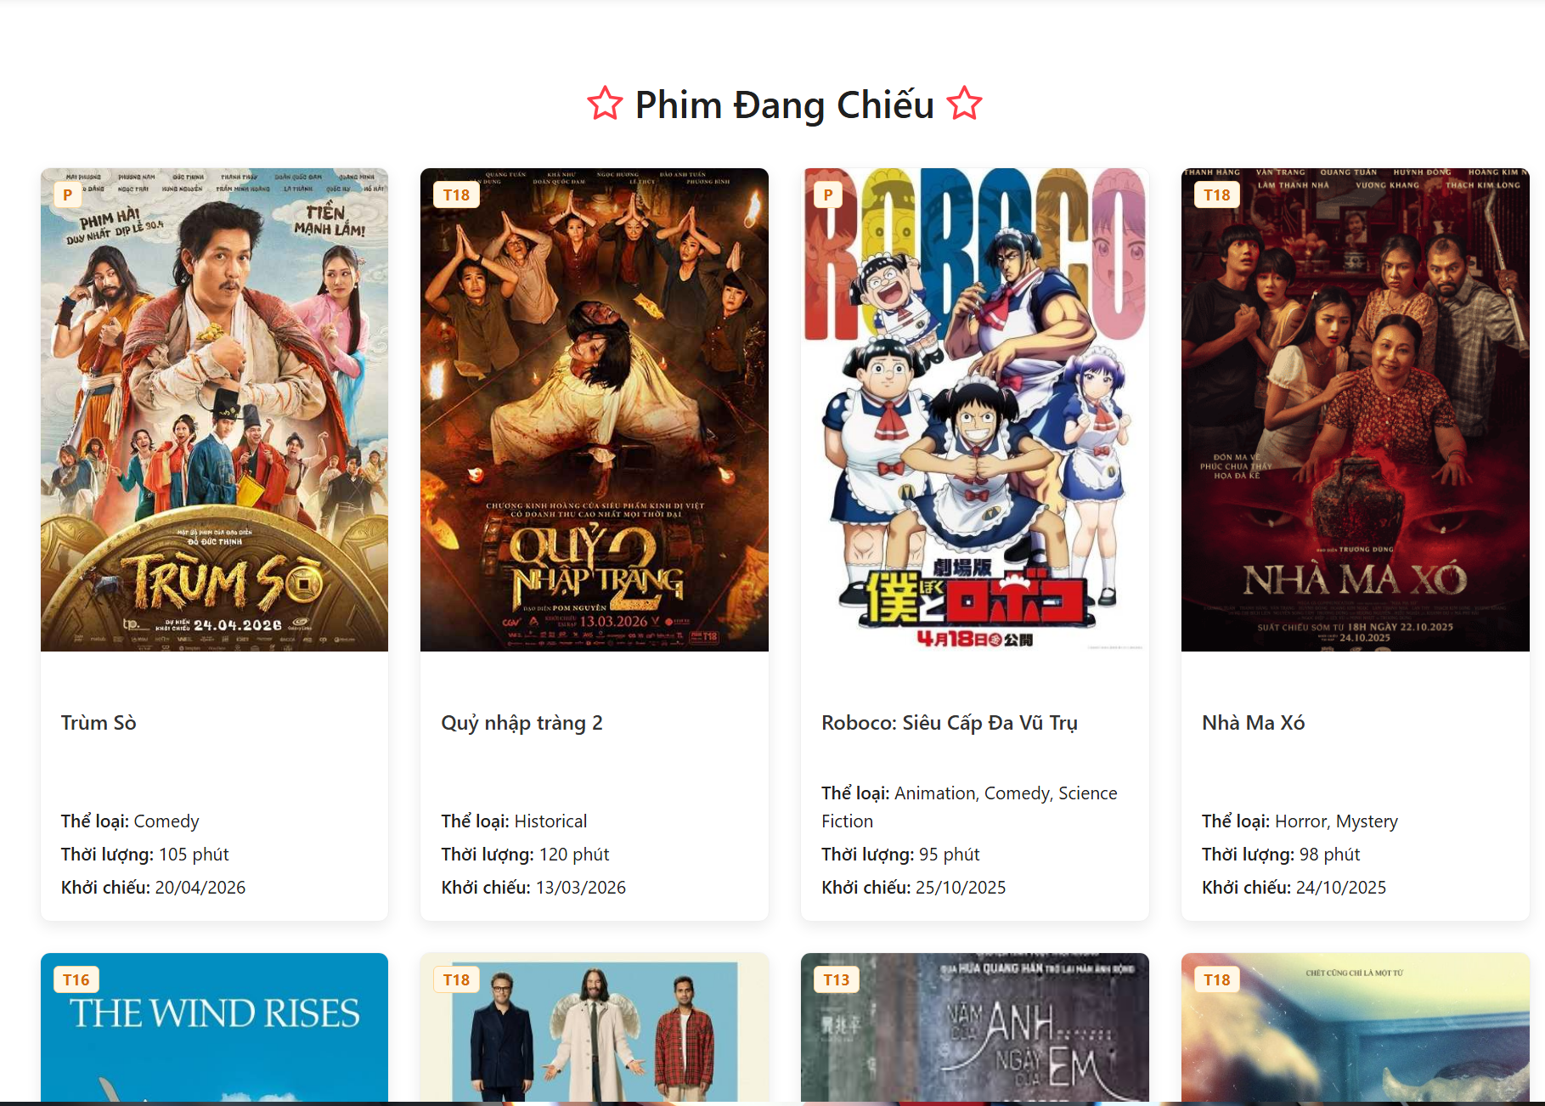
Test Case ID | Mô tả | Quy trình | Kết quả mong đợi | Kết quả thực tế | Kết quả |  |  |  |  |  | Chú thích
 |  |  |  |  | Vòng 1 |  |  | Vòng 2
 |  |  |  |  | Trạng thái | Ngày kiểm tra | Người kiểm tra | Trạng thái | Ngày kiểm tra | Người kiểm tra
GUI_SHOW Danh sách phim
GUI_SHOW_01 | Kiểm tra giao diện tổng thể trang "Phim Đang Chiếu" | 1. Truy cập vào trang web. 2. Nhấn vào menu hoặc đường dẫn "Phim Đang Chiếu". 3. Quan sát bố cục trang. | Máy tính có kết nối mạng, server đang chạy. | - Hiển thị tiêu đề "Phim Đang Chiếu". - Các thẻ phim (FilmCard) được sắp xếp dạng lưới (Grid) đều đặn. - Màu sắc, font chữ đồng nhất. | Passed | 2026-03-26 | Việt | Passed
GUI_SHOW_02 | Kiểm tra hiển thị chi tiết trên một Thẻ phim (FilmCard) | 1. Truy cập trang danh sách phim. 2. Quan sát một thẻ phim bất kỳ. | Danh sách phim có ít nhất 1 phim. | Thẻ phim phải hiển thị đủ: - Ảnh Poster phim. - Tên phim (Title). - Thể loại. - Thời lượng. - Ngày khởi chiếu. - Nhãn độ tuổi (Age Rating) ở góc ảnh. | Passed | 2026-03-26 | Việt | Passed
GUI_SHOW_03 | Kiểm tra giao diện khi không có phim nào (Empty State) | 1. Truy cập trang danh sách phim khi hệ thống chưa có dữ liệu phim hoặc phim ở trạng thái Inactive. | Database không có phim nào có status 'active'. | Hiển thị hình ảnh minh họa trống và thông báo: "Hiện chưa có phim nào đang chiếu" hoặc "Hiện chưa có thông tin phim sắp chiếu". | Passed | 2026-03-26 | Việt | Passed
GUI_SHOW_04 | Kiểm tra hiển thị trạng thái Loading khi đang tải dữ liệu | 1. Truy cập trang danh sách phim. 2. Quan sát màn hình trong giây lát khi dữ liệu chưa phản hồi từ server. | Tốc độ mạng giả định chậm. | Hiển thị biểu tượng xoay (Spin) hoặc thông báo "Đang tải danh sách phim..." để người dùng biết hệ thống đang xử lý. | Passed | 2026-03-26 | Việt | Passed
GUI_SHOW_05 | Kiểm tra tính tương thích giao diện (Responsive) | 1. Truy cập trang danh sách phim. 2. Thay đổi kích thước trình duyệt hoặc dùng F12 chuyển sang chế độ Mobile. |  | Giao diện tự động điều chỉnh (từ 4 cột trên Desktop xuống 2 cột trên Tablet và 1 cột trên Mobile), không bị tràn viền. | Passed | 2026-03-26 | Việt | Passed
FUNCTION_SHOW Danh sách phim
FUNCTION_SHOW_01 | Xác minh logic hiển thị của trang "Phim Đang Chiếu" | 1. Kiểm tra ngày hiện tại. 2. Truy cập trang "Phim Đang Chiếu". 3. Kiểm tra ngày khởi chiếu của các phim hiển thị. | Có phim trong DB có ngày phát hành <= ngày hiện tại. | Chỉ hiển thị các phim có releaseDate nhỏ hơn hoặc bằng ngày hiện tại và có status: 'active'. | Passed | 2026-03-26 | Việt | Passed
FUNCTION_SHOW_02 | Xác minh logic hiển thị của trang "Phim Sắp Chiếu" | 1. Kiểm tra ngày hiện tại. 2. Truy cập trang "Phim Sắp Chiếu". 3. Kiểm tra ngày khởi chiếu của các phim hiển thị. | Có phim trong DB có ngày phát hành > ngày hiện tại. | Chỉ hiển thị các phim có releaseDate lớn hơn ngày hiện tại và có status: 'active'. | Passed | 2026-03-26 | Việt | Passed
FUNCTION_SHOW_03 | Kiểm tra chức năng điều hướng khi click vào Thẻ phim | 1. Di chuyển chuột vào một thẻ phim bất kỳ. 2. Nhấn chuột trái vào thẻ phim đó. | Danh sách phim đang hiển thị. | Trình duyệt chuyển hướng chính xác đến trang chi tiết của phim đó (URL dạng /films/[slug]). | Passed | 2026-03-26 | Việt | Passed
FUNCTION_SHOW_04 | Xác thực logic sắp xếp phim trong danh sách | 1. Truy cập trang "Phim Đang Chiếu". 2. Quan sát thứ tự các phim dựa trên ngày khởi chiếu. | Có nhiều phim với các ngày khởi chiếu khác nhau. | - Phim Đang Chiếu: Sắp xếp theo ngày mới nhất lên đầu (Mới -> Cũ). - Phim Sắp Chiếu: Sắp xếp theo ngày gần hiện tại nhất lên đầu (Gần -> Xa). | Passed | 2026-03-26 | Việt | Passed
FUNCTION_SHOW_05 | Kiểm tra bộ lọc phim theo trạng thái (Status) từ Backend | 1. Vào Admin đổi trạng thái 1 phim từ 'active' sang 'inactive'. 2. Quay lại trang User "Phim Đang Chiếu" và tải lại trang. | Phim được chọn đang hiển thị ở trang User. | Phim vừa đổi trạng thái sang 'inactive' không được phép xuất hiện trong danh sách của User. | Passed | 2026-03-26 | Việt | Passed
FUNCTION_SHOW_06 | Xác minh chức năng "Xem thêm" trong tab Phim tại Trang chủ | 1. Truy cập Trang chủ (Home). 2. Cuộn xuống phần FilmTabs. 3. Nhấn vào thẻ "Xem thêm" ở cuối danh sách phim. | Số lượng phim > 7 phim. | Hệ thống chuyển hướng đúng về trang danh sách phim tương ứng (Phim đang chiếu hoặc Phim sắp chiếu). | Passed | 2026-03-26 | Việt | Passed
FUNCTION_SHOW_07 | Kiểm tra xử lý lỗi khi API danh sách phim bị lỗi (Error Handling) | 1. Ngắt kết nối Server hoặc giả lập lỗi API 500. 2. Truy cập trang danh sách phim. |  | Hiển thị giao diện báo lỗi (ErrorDisplay) kèm thông báo "Không thể tải danh sách phim. Vui lòng thử lại". | Passed | 2026-03-26 | Việt | Passed
FUNCTION_SHOW_08 | Xác minh dữ liệu thể loại phim hiển thị trên thẻ | 1. Quan sát phần "Thể loại" trên thẻ phim. 2. Đối chiếu với dữ liệu trong DB/Admin. | Phim có gán nhiều thể loại. | Hiển thị đúng tên các thể loại phim, ngăn cách nhau bởi dấu phẩy (ví dụ: Hành động, Tình cảm). | Passed | 2026-03-26 | Việt | Passed

4.Chi tiết phim-user - oke
Project Name | XÂY DỰNG HỆ THỐNG ĐẶT VÉ XEM PHIM ĐA RẠP MOVIX TÍCH HỢP CÔNG NGHỆ 3D VIEW VÀ CHATBOT AI
Module Code | Chi tiết phim
 | Hoàn thành | Lỗi | Chưa kiểm tra | Bị chặn | Tổng lần kiểm tra
Round 1 | 22 | 0 | 0 | 0 | 22
Round 2 | 7 | 0 | 0 | 0 | 7

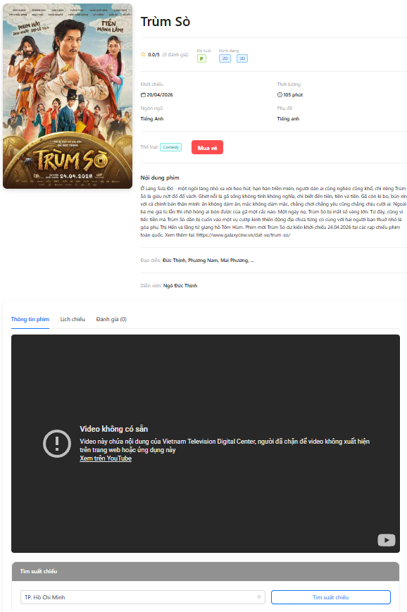
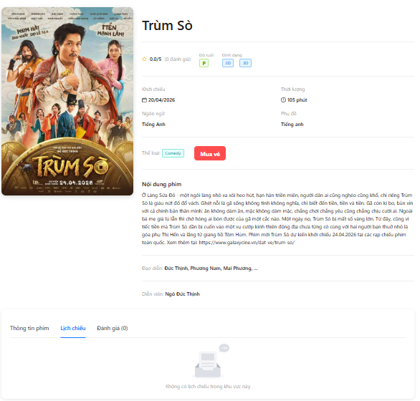

Test Case ID | Mô tả | Quy trình | Điều kiện tiên quyết | Kết quả mong đợi | Kết quả thực tế | Kết quả |  |  |  |  |  | Chú thích
 |  |  |  |  |  | Vòng 1 |  |  | Vòng 2
 |  |  |  |  |  | Trạng thái | Ngày kiểm tra | Người kiểm tra | Trạng thái | Ngày kiểm tra | Người kiểm tra
GUI_SHOW Chi tiết phim
GUI-FD01 | Kiểm tra hiển thị poster phim | 1. Truy cập trang 2. Quan sát poster | Có phim | Hiển thị poster | Đúng | Passed | 27/03/2026 | Thức
GUI-FD02 | Kiểm tra hiển thị tên phim | Quan sát tiêu đề | - | Hiển thị tên phim | Đúng | Passed | 27/03/2026 | Thức
GUI-FD03 | Kiểm tra hiển thị rating | Quan sát rating | - | Hiển thị điểm đánh giá | Đúng | Passed | 27/03/2026 | Thức
GUI-FD04 | Kiểm tra hiển thị độ tuổi | Quan sát badge | - | Hiển thị P/2D/3D | Đúng | Passed | 27/03/2026 | Thức
GUI-FD05 | Kiểm tra hiển thị ngày khởi chiếu | Quan sát | - | Hiển thị đúng | Đúng | Passed | 27/03/2026 | Thức
GUI-FD06 | Kiểm tra hiển thị thời lượng | Quan sát | - | Hiển thị phút | Đúng | Passed | 27/03/2026 | Thức
GUI-FD07 | Kiểm tra hiển thị thể loại | Quan sát | - | Hiển thị tag | Đúng | Passed | 27/03/2026 | Thức
GUI-FD08 | Kiểm tra hiển thị nút mua vé | Quan sát | - | Có button | Đúng | Passed | 27/03/2026 | Thức
GUI-FD09 | Kiểm tra hiển thị nội dung phim | Scroll | - | Hiển thị đầy đủ | Đúng | Passed | 27/03/2026 | Thức
GUI-FD10 | Kiểm tra hiển thị trailer | Quan sát video | Có trailer | Hiển thị iframe | Lỗi video | Passed | 27/03/2026 | Thức
GUI-FD11 | Kiểm tra lỗi trailer | Quan sát video | Video lỗi | Hiển thị thông báo lỗi | Đúng | Passed | 27/03/2026 | Thức
GUI-FD12 | Kiểm tra tab Thông tin phim | Load trang | - | Tab active | Đúng | Passed | 27/03/2026 | Thức
GUI-FD13 | Kiểm tra tab Lịch chiếu | Click tab | - | Tab active | Đúng | Passed | 27/03/2026 | Thức
GUI-FD14 | Kiểm tra tab Đánh giá | Click tab | - | Hiển thị đánh giá | Đúng | Passed | 27/03/2026 | Thức
GUI-FD15 | Kiểm tra hiển thị empty lịch chiếu | Click lịch chiếu | Không có data | Hiển thị empty | Đúng | Passed | 27/03/2026 | Thức
FUNCTION_SHOW Chi tiết phim
FUNC-FD01 | Xác thực load dữ liệu phim | Truy cập trang | API OK | Hiển thị data | Đúng | Passed | 27/03/2026 | Thức
FUNC-FD02 | Xác thực chuyển tab | Click tab khác | - | Nội dung thay đổi | Đúng | Passed | 27/03/2026 | Thức
FUNC-FD03 | Kiểm tra click mua vé | Click button | Có suất | Điều hướng | Đúng | Passed | 27/03/2026 | Thức
FUNC-FD04 | Kiểm tra hiển thị khi không có lịch chiếu | Click tab | No data | Hiển thị empty | Đúng | Passed | 27/03/2026 | Thức
FUNC-FD05 | Xác thực lỗi API | Ngắt API | - | Hiển thị lỗi | Đúng | Passed | 27/03/2026 | Thức
FUNC-FD06 | Xác thực refresh trang | Refresh | - | Load lại data | Đúng | Passed | 27/03/2026 | Thức
FUNC-FD07 | Kiểm tra click “Mua vé” khi không có lịch chiếu | Click “Mua vé” | Không có suất chiếu | Hiển thị thông báo không có lịch | Không chuyển trang / hiển thị empty | Failed | 27/03/2026 | Thức

5. Tìm kiếm - oke
Project Name | XÂY DỰNG HỆ THỐNG ĐẶT VÉ XEM PHIM ĐA RẠP MOVIX TÍCH HỢP CÔNG NGHỆ 3D VIEW VÀ CHATBOT AI
Module Code | Tìm kiếm
 | Hoàn thành | Lỗi | Chưa kiểm tra | Bị chặn | Tổng lần kiểm tra
Round 1 | 13 | 1 | 0 | 0 | 18
Round 2 | 9 | 1 | 0 | 0 | 8
 | 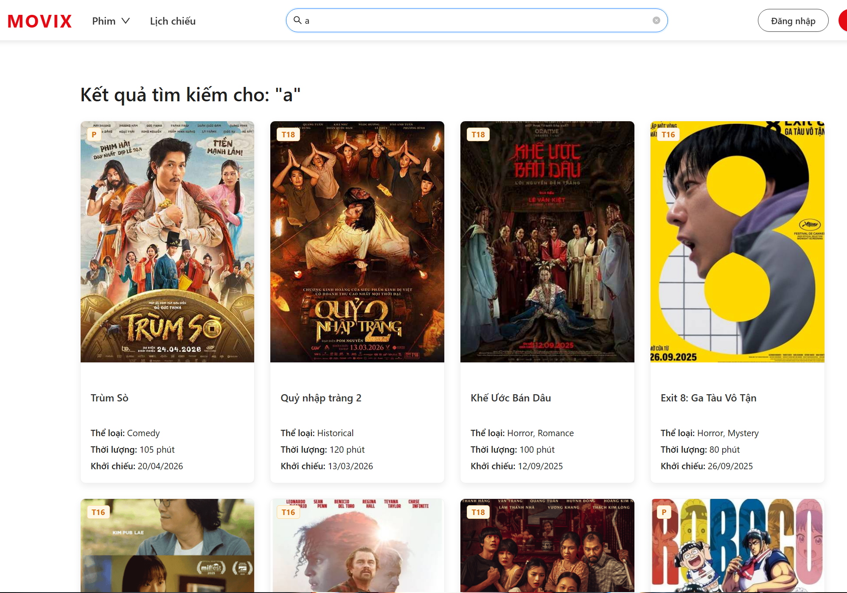

Test Case ID | Mô tả | Quy trình | Kết quả mong đợi | Kết quả thực tế | Kết quả |  |  |  |  |  | Chú thích
 |  |  |  |  | Vòng 1 |  |  | Vòng 2
 |  |  |  |  | Trạng thái | Ngày kiểm tra | Người kiểm tra | Trạng thái | Ngày kiểm tra | Người kiểm tra
GUI_SHOW Tìm kiếm
GUI_SEARCH_01 | Hiển thị trang kết quả tìm kiếm với từ khóa | Nhập từ khóa vào thanh tìm kiếm → nhấn Enter | Đang ở trang user | Hiển thị tiêu đề "Kết quả tìm kiếm cho: '[từ khóa]'" và danh sách FilmCard dạng grid 4 cột | Passed | 2026-03-27 | Tài | Passed
GUI_SEARCH_02 | Hiển thị thông báo khi không có kết quả tìm kiếm | Nhập từ khóa không khớp bất kỳ phim nào → tìm kiếm | Hệ thống có dữ liệu phim | Hiển thị Empty component với text "Không tìm thấy kết quả nào phù hợp với từ khóa '[từ khóa]'" | Passed | 2026-03-27 | Tài | Passed
GUI_SEARCH_03 | Hiển thị FilmCard với đầy đủ thông tin | Xem từng card trong kết quả tìm kiếm | Kết quả tìm kiếm có ít nhất 1 phim | Mỗi FilmCard hiển thị: poster (380px), tên phim, thể loại, thời lượng, ngày khởi chiếu, tag giới hạn tuổi màu cam | Passed | 2026-03-27 | Tài | Passed
GUI_SEARCH_04 | Hiển thị loading khi đang tìm kiếm | Nhập từ khóa, quan sát trước khi dữ liệu trả về | API chưa phản hồi | Hiển thị Loading component với text "Đang tìm kiếm..." | Passed | 2026-03-27 | Tài | Passed
FUNCTION_SHOW Tìm kiếm
CHUCNANG_SEARCH_01 | Kiểm tra tìm kiếm phim theo tên chính xác | Nhập đúng tên phim vào ô tìm kiếm | Hệ thống có phim với tên đó | Phim tương ứng xuất hiện trong kết quả, không bỏ sót | Passed | 2026-03-27 | Tài | Passed | 2026-03-27 | Tài
CHUCNANG_SEARCH_02 | Kiểm tra tìm kiếm phim có dấu tiếng Việt với từ không dấu | Nhập "nguoi nhen" vào ô tìm kiếm | Có phim tên "Người Nhện" trong hệ thống | Phim "Người Nhện" xuất hiện trong kết quả (hàm normalizeText xử lý chuẩn hóa) | Passed | 2026-03-27 | Tài | Passed | 2026-03-27 | Tài
CHUCNANG_SEARCH_03 | Kiểm tra tìm kiếm theo thể loại phim | Nhập "Hành động" vào ô tìm kiếm | Có phim thuộc thể loại "Hành động" | Tất cả phim thuộc thể loại "Hành động" hiển thị trong kết quả | Passed | 2026-03-27 | Tài | Passed | 2026-03-27 | Tài
CHUCNANG_SEARCH_04 | Kiểm tra tìm kiếm theo tên diễn viên | Nhập tên diễn viên vào ô tìm kiếm | Có phim có diễn viên tương ứng | Các phim có diễn viên khớp với từ khóa xuất hiện trong kết quả | Passed | 2026-03-27 | Tài | Passed | 2026-03-27 | Tài
CHUCNANG_SEARCH_05 | Kiểm tra tìm kiếm theo tên đạo diễn | Nhập tên đạo diễn vào ô tìm kiếm | Có phim có đạo diễn tương ứng | Các phim có đạo diễn khớp với từ khóa xuất hiện trong kết quả | Passed | 2026-03-27 | Tài | Passed | 2026-03-27 | Tài
CHUCNANG_SEARCH_06 | Xác minh Kết quả tìm kiếm chỉ hiển thị phim hoạt động | Nhập từ khóa của phim đang ở trạng thái inactive | Có phim inactive khớp từ khóa | Phim inactive không xuất hiện trong kết quả (API lọc status=active cho non-admin) | Passed | 2026-03-27 | Tài | Passed | 2026-03-27 | Tài
CHUCNANG_SEARCH_07 | Click vào FilmCard chuyển đến trang chi tiết phim | Click vào một FilmCard trong kết quả tìm kiếm | Kết quả tìm kiếm có ít nhất 1 phim | Chuyển hướng đến /films/[slug] của phim tương ứng | Failed | 2026-03-27 | Tài | Failed | 2026-03-27 | Tài
CHUCNANG_SEARCH_08 | Kiểm tra khi không nhập gì vào thanh tìm kiếm | Không gõ hoặc gõ dấu cách và nhấn enter | Báo không tìm thấy phim phù hợp | Báo không tìm thấy phim phù hợp | Passed | 2026-03-27 | Tài | Passed | 2026-03-27 | Tài
CHUCNANG_SEARCH_09 | Kiểm tra khi tìm kiếm phim không có trên hệ thống | Nhập "abc" vào ô tìm kiếm | Báo không tìm thấy phim phù hợp | Báo không tìm thấy phim phù hợp | Passed | 2026-03-27 | Tài | Passed | 2026-03-27 | Tài

6. Quản lý phim - oke
Project Name | XÂY DỰNG HỆ THỐNG ĐẶT VÉ XEM PHIM ĐA RẠP MOVIX TÍCH HỢP CÔNG NGHỆ 3D VIEW VÀ CHATBOT AI
Module Code | Quản lý phim
 | Hoàn thành | Lỗi | Chưa kiểm tra | Bị chặn | Tổng lần kiểm tra
Round 1 | 35 | 0 | 0 | 0 | 35
Round 2 | 20 | 0 | 0 | 0 | 20

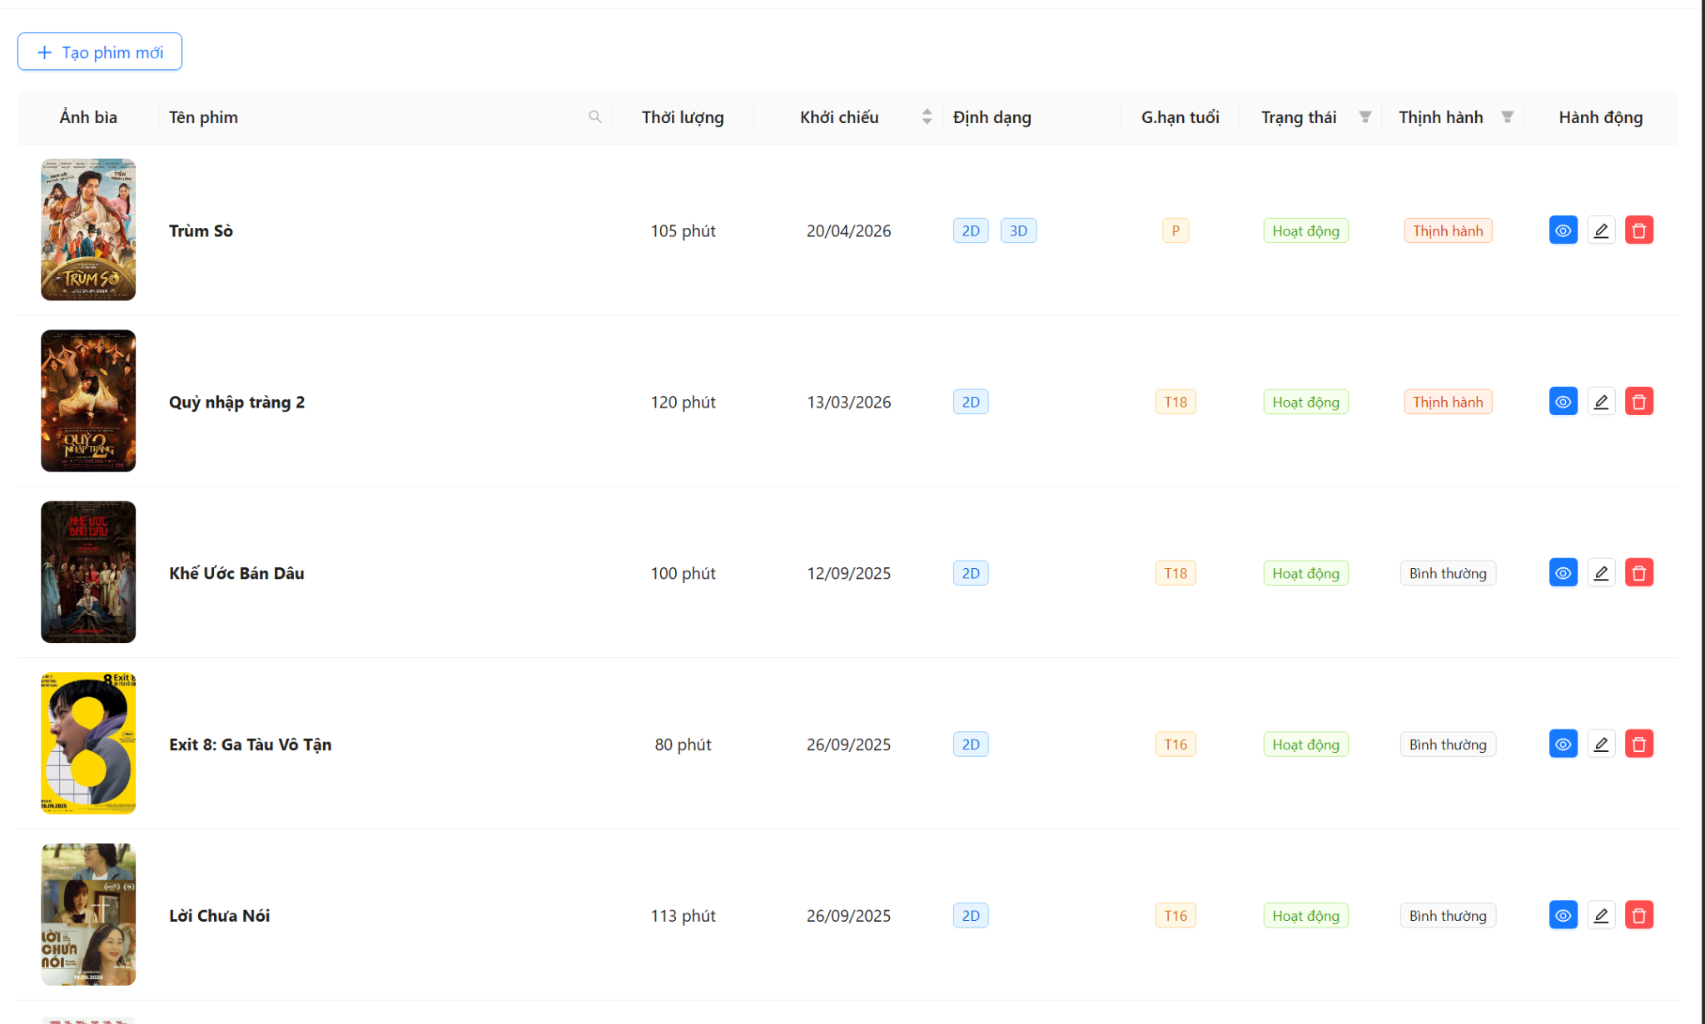

Test Case ID | Mô tả | Quy trình | Điều kiện tiên quyết | Kết quả mong đợi | Kết quả thực tế | Kết quả |  |  |  |  |  | Chú thích
 |  |  |  |  |  | Vòng 1 |  |  | Vòng 2
 |  |  |  |  |  | Trạng thái | Ngày kiểm tra | Người kiểm tra | Trạng thái | Ngày kiểm tra | Người kiểm tra
GUI_SHOW Quản lý phim
GUI-FM-001 | Kiểm tra tiêu đề trang và nút Tạo phim mới hiển thị đúng | 1. Đăng nhập với tài khoản Admin. 2. Vào menu Quản lý phim. 3. Quan sát phần trên cùng của trang. | Đã đăng nhập Admin. Trang /admin/films tải thành công. | Nút "Tạo phim mới" (icon +) hiển thị rõ ràng ở góc trên trái trang. | Nút "Tạo phim mới" (icon +) hiển thị rõ ràng ở góc trên trái trang. | Passed | 2026-03-27 | Hiệu
GUI-FM-002 | Kiểm tra bảng danh sách phim hiển thị đủ các cột | 1. Đăng nhập Admin. 2. Vào /admin/films. 3. Quan sát header của bảng. | Có ít nhất 1 phim trong DB. Đăng nhập Admin. | Bảng hiển thị đủ 8 cột: Ảnh bìa, Tên phim, Thời lượng, Khởi chiếu, Định dạng, G.hạn tuổi, Trạng thái, Thịnh hành, Hành động. | Bảng hiển thị đủ 8 cột: Ảnh bìa, Tên phim, Thời lượng, Khởi chiếu, Định dạng, G.hạn tuổi, Trạng thái, Thịnh hành, Hành động. | Passed | 2026-03-27 | Hiệu
GUI-FM-003 | Kiểm tra ảnh bìa phim hiển thị đúng kích thước và bo góc | 1. Đăng nhập Admin. 2. Vào /admin/films. 3. Quan sát cột "Ảnh bìa" trong từng dòng. | Có phim trong DB với thumbnail hợp lệ. | Ảnh bìa hiển thị kích thước 80×120px, object-fit: cover, bo góc 8px. | Ảnh bìa hiển thị kích thước 80×120px, object-fit: cover, bo góc 8px. | Passed | 2026-03-27 | Hiệu
GUI-FM-004 | Xác minh Tag trạng thái màu xanh khi phim Active | 1. Đăng nhập Admin. 2. Vào /admin/films. 3. Tìm phim có status = active. 4. Quan sát cột Trạng thái. | Có phim với status = "active". | Tag hiển thị màu xanh lá (green), text "Hoạt động". | Tag hiển thị màu xanh lá (green), text "Hoạt động". |  | 2026-03-27 | Hiệu
GUI-FM-005 | Xác minh Tag trạng thái màu đỏ khi phim Inactive | 1. Đăng nhập Admin. 2. Vào /admin/films. 3. Tìm phim có status = inactive. 4. Quan sát cột Trạng thái. | Có phim với status = "inactive". | Tag hiển thị màu đỏ, text "Ngưng hoạt động". | Tag hiển thị màu đỏ, text "Ngưng hoạt động". | Passed | 2026-03-27 | Hiệu
GUI-FM-006 | Xác minh Tag Thịnh hành đúng màu sắc theo giá trị isTrending | 1. Đăng nhập Admin. 2. Vào /admin/films. 3. Quan sát cột Thịnh hành với phim isTrending=true và false. | Có ít nhất 1 phim trending=true và 1 phim trending=false. | isTrending=true → Tag màu volcano "Thịnh hành". isTrending=false → Tag màu default "Bình thường". | isTrending=true → Tag màu volcano "Thịnh hành". isTrending=false → Tag màu default "Bình thường". | Passed | 2026-03-27 | Hiệu
GUI-FM-007 | Kiểm tra 3 button hành động (Xem, Sửa, Xóa) hiển thị trong cột Hành động | 1. Đăng nhập Admin. 2. Vào /admin/films. 3. Quan sát cột Hành động của bất kỳ dòng nào. | Có ít nhất 1 phim trong danh sách. | 3 button nhỏ hiển thị: nút Xem (EyeOutlined, primary), nút Sửa (EditOutlined, default), nút Xóa (DeleteOutlined, danger đỏ). | 3 button nhỏ hiển thị: nút Xem (EyeOutlined, primary), nút Sửa (EditOutlined, default), nút Xóa (DeleteOutlined, danger đỏ). | Passed | 2026-03-27 | Hiệu
GUI-FM-008 | Kiểm tra Tooltip hiển thị khi hover lên các button hành động | 1. Đăng nhập Admin. 2. Vào /admin/films. 3. Hover chuột lên từng button trong cột Hành động. | Trình duyệt hỗ trợ hover. | Hover nút Xem → tooltip "Xem chi tiết". Hover nút Sửa → tooltip "Chỉnh sửa". Hover nút Xóa → tooltip "Xóa". | Hover nút Xem → tooltip "Xem chi tiết". Hover nút Sửa → tooltip "Chỉnh sửa". Hover nút Xóa → tooltip "Xóa". | Passed | 2026-03-27 | Hiệu
GUI-FM-009 | Kiểm tra modal Popconfirm xóa hiển thị đúng nội dung | 1. Đăng nhập Admin. 2. Vào /admin/films. 3. Click button Xóa (DeleteOutlined) của một phim bất kỳ. | Có ít nhất 1 phim trong danh sách. | Popconfirm xuất hiện với: - Tiêu đề: "Xác nhận xóa" - Nội dung: "Bạn có chắc muốn xóa phim "[Tên phim]"?" - Nút "Xóa" (đỏ) và nút "Hủy". | Popconfirm xuất hiện với: - Tiêu đề: "Xác nhận xóa" - Nội dung: "Bạn có chắc muốn xóa phim "[Tên phim]"?" - Nút "Xóa" (đỏ) và nút "Hủy". | Passed | 2026-03-27 | Hiệu
GUI-FM-010 | Kiểm tra Pagination hiển thị ở cuối trang cùng hàng với nút Thùng rác | 1. Đăng nhập Admin. 2. Vào /admin/films có nhiều hơn 10 phim. 3. Quan sát thanh dưới cùng. | Có >10 phim trong DB. | Dòng cuối trang hiển thị: bên trái là nút "Thùng rác" (icon DeleteOutlined, màu đỏ), bên phải là Pagination (showSizeChanger, showQuickJumper, thông tin range). | Dòng cuối trang hiển thị: bên trái là nút "Thùng rác" (icon DeleteOutlined, màu đỏ), bên phải là Pagination (showSizeChanger, showQuickJumper, thông tin range). | Passed | 2026-03-27 | Hiệu
GUI-FM-011 | Xác minh icon tìm kiếm (SearchOutlined) hiển thị ở header cột Tên phim | 1. Đăng nhập Admin. 2. Vào /admin/films. 3. Quan sát header cột "Tên phim". | Trang danh sách phim tải thành công. | Cột "Tên phim" có icon kính lúp SearchOutlined ở bên phải header. | Cột "Tên phim" có icon kính lúp SearchOutlined ở bên phải header. | Passed | 2026-03-27 | Hiệu
GUI-FM-012 | Kiểm tra dropdown filter Trạng thái hiển thị đúng 2 tuỳ chọn | 1. Đăng nhập Admin. 2. Vào /admin/films. 3. Click icon filter ở header cột "Trạng thái". | Trang danh sách phim tải thành công. | Dropdown filter hiển thị 2 lựa chọn: "Hoạt động" và "Ngưng hoạt động". | Dropdown filter hiển thị 2 lựa chọn: "Hoạt động" và "Ngưng hoạt động". | Passed | 2026-03-27 | Hiệu
GUI-FM-013 | Kiểm tra dropdown filter Thịnh hành hiển thị đúng 2 tuỳ chọn | 1. Đăng nhập Admin. 2. Vào /admin/films. 3. Click icon filter ở header cột "Thịnh hành". | Trang danh sách phim tải thành công. | Dropdown filter hiển thị 2 lựa chọn: "Thịnh hành" và "Bình thường". | Dropdown filter hiển thị 2 lựa chọn: "Thịnh hành" và "Bình thường". | Passed | 2026-03-27 | Hiệu
GUI-FM-014 | Kiểm tra Loading spinner hiển thị khi đang tải dữ liệu | 1. Đăng nhập Admin. 2. Mở /admin/films khi network chậm (throttle 3G). 3. Quan sát màn hình trong lúc fetch API. | Network throttle bật, API chưa trả về. | Component Loading hiển thị với tip "Đang tải danh sách phim..." trong khi chờ API. | Component Loading hiển thị với tip "Đang tải danh sách phim..." trong khi chờ API. | Passed | 2026-03-27 | Hiệu
GUI-FM-015 | Kiểm tra thông báo lỗi ErrorDisplay hiển thị khi API lỗi | 1. Đăng nhập Admin. 2. Tắt server backend. 3. Vào /admin/films. 4. Quan sát màn hình. | Backend server đang tắt. | Component ErrorDisplay hiển thị thông báo lỗi và nút Retry (onRetry). | Component ErrorDisplay hiển thị thông báo lỗi và nút Retry (onRetry). | Passed | 2026-03-27 | Hiệu
FUNCTION_SHOW Quản lý phim
FUNC-FM-001 | Kiểm tra tải danh sách phim thành công khi có dữ liệu | 1. Đăng nhập Admin. 2. Truy cập /admin/films. 3. Chờ API GET /api/v1/films phản hồi. 4. Quan sát bảng. | Backend đang chạy. DB có ít nhất 1 phim (deleted=false). | Bảng hiển thị đầy đủ danh sách phim. Mỗi dòng có: ảnh bìa, tên, thời lượng, khởi chiếu, định dạng, giới hạn tuổi, trạng thái, thịnh hành. | Bảng hiển thị đầy đủ danh sách phim. Mỗi dòng có: ảnh bìa, tên, thời lượng, khởi chiếu, định dạng, giới hạn tuổi, trạng thái, thịnh hành. | Passed | 2026-03-27 | Hiệu
FUNC-FM-002 | Kiểm tra tải danh sách phim trả về lỗi khi API lỗi | 1. Đăng nhập Admin. 2. Tắt backend hoặc trả lỗi 500. 3. Truy cập /admin/films. 4. Quan sát. | Backend lỗi hoặc tắt. | ErrorDisplay hiển thị thông báo lỗi. Không crash trang. Có nút Retry. | ErrorDisplay hiển thị thông báo lỗi. Không crash trang. Có nút Retry. | Passed | 2026-03-27 | Hiệu
FUNC-FM-003 | Kiểm tra tìm kiếm phim theo tên với từ khoá hợp lệ | 1. Đăng nhập Admin. 2. Vào /admin/films. 3. Click icon kính lúp ở cột "Tên phim". 4. Nhập tên phim hợp lệ vào ô tìm kiếm. 5. Click nút Search. | Danh sách phim đã tải. Từ khoá tồn tại trong ít nhất 1 tên phim. | Bảng lọc chỉ hiển thị các phim có tên khớp với từ khoá. Từ khoá được highlight màu vàng. | Bảng lọc chỉ hiển thị các phim có tên khớp với từ khoá. Từ khoá được highlight màu vàng. | Passed | 2026-03-27 | Hiệu
FUNC-FM-004 | Kiểm tra tìm kiếm phim theo tên không tìm thấy kết quả | 1. Đăng nhập Admin. 2. Vào /admin/films. 3. Click icon kính lúp cột Tên phim. 4. Nhập chuỗi không tồn tại (vd: "zzzzxxx"). 5. Click Search. | Danh sách phim đã tải. | Bảng không có dòng nào. Hiển thị empty state mặc định của Ant Design Table. | Bảng không có dòng nào. Hiển thị empty state mặc định của Ant Design Table. | Passed | 2026-03-27 | Hiệu
FUNC-FM-005 | Kiểm tra chức năng toggle Trạng thái phim từ Active sang Inactive | 1. Đăng nhập Admin. 2. Vào /admin/films. 3. Tìm phim có status="active". 4. Click vào Tag "Hoạt động" ở cột Trạng thái. 5. Quan sát kết quả. | Có phim với status="active". Backend đang chạy. | API PATCH /api/v1/films/:id được gọi với {status:"inactive"}. Tag đổi màu đỏ, text thành "Ngưng hoạt động". Message success "Đã vô hiệu hóa phim thành công" xuất hiện. | API PATCH /api/v1/films/:id được gọi với {status:"inactive"}. Tag đổi màu đỏ, text thành "Ngưng hoạt động". Message success "Đã vô hiệu hóa phim thành công" xuất hiện. | Passed | 2026-03-27 | Hiệu
FUNC-FM-006 | Kiểm tra chức năng toggle Trạng thái phim từ Inactive sang Active | 1. Đăng nhập Admin. 2. Vào /admin/films. 3. Tìm phim có status="inactive". 4. Click vào Tag "Ngưng hoạt động". 5. Quan sát kết quả. | Có phim với status="inactive". Backend đang chạy. | API PATCH gọi với {status:"active"}. Tag đổi xanh lá, text "Hoạt động". Message success "Đã kích hoạt phim thành công". | API PATCH gọi với {status:"active"}. Tag đổi xanh lá, text "Hoạt động". Message success "Đã kích hoạt phim thành công". | Passed | 2026-03-27 | Hiệu
FUNC-FM-007 | Kiểm tra chức năng toggle Thịnh hành bật (false → true) | 1. Đăng nhập Admin. 2. Vào /admin/films. 3. Tìm phim isTrending=false. 4. Click Tag "Bình thường". 5. Quan sát kết quả. | Có phim isTrending=false. Backend đang chạy. | API PATCH gọi với {isTrending:true}. Tag đổi màu volcano "Thịnh hành". Message success "Đã đánh dấu phim thịnh hành". | API PATCH gọi với {isTrending:true}. Tag đổi màu volcano "Thịnh hành". Message success "Đã đánh dấu phim thịnh hành". | Passed | 2026-03-27 | Hiệu
FUNC-FM-008 | Kiểm tra xóa mềm phim qua modal Popconfirm – xác nhận Xóa | 1. Đăng nhập Admin. 2. Vào /admin/films. 3. Click nút Xóa (đỏ) của 1 phim. 4. Popconfirm xuất hiện → Click nút "Xóa". 5. Quan sát. | Có ít nhất 1 phim. Backend đang chạy. | API DELETE /api/v1/films/:id được gọi. Phim bị xóa khỏi bảng ngay lập tức (optimistic update). Message success "Xóa phim thành công". | API DELETE /api/v1/films/:id được gọi. Phim bị xóa khỏi bảng ngay lập tức (optimistic update). Message success "Xóa phim thành công". | Passed | 2026-03-27 | Hiệu
FUNC-FM-009 | Kiểm tra hủy xóa phim qua modal Popconfirm – click Hủy | 1. Đăng nhập Admin. 2. Vào /admin/films. 3. Click nút Xóa của 1 phim. 4. Popconfirm xuất hiện → Click "Hủy". 5. Quan sát. | Có ít nhất 1 phim. | Popconfirm đóng lại. API DELETE không được gọi. Phim vẫn còn trong danh sách. | Popconfirm đóng lại. API DELETE không được gọi. Phim vẫn còn trong danh sách. | Passed | 2026-03-27 | Hiệu
FUNC-FM-010 | Kiểm tra xóa phim thất bại khi API trả về lỗi | 1. Đăng nhập Admin. 2. Mock API DELETE trả về lỗi 500. 3. Vào /admin/films → click Xóa → xác nhận Xóa. 4. Quan sát. | API DELETE bị mock trả lỗi. | Message error hiển thị nội dung lỗi từ API. Phim vẫn còn trong danh sách (không bị xóa khỏi UI). | Message error hiển thị nội dung lỗi từ API. Phim vẫn còn trong danh sách (không bị xóa khỏi UI). | Passed | 2026-03-27 | Hiệu
FUNC-FM-011 | Kiểm tra sắp xếp danh sách theo cột Khởi chiếu | 1. Đăng nhập Admin. 2. Vào /admin/films. 3. Click header cột "Khởi chiếu" để sắp xếp. 4. Click lần 2 để đảo chiều. | Có ít nhất 2 phim với ngày phát hành khác nhau. | Lần 1: phim sắp xếp tăng dần theo ngày phát hành. Lần 2: sắp xếp giảm dần. | Lần 1: phim sắp xếp tăng dần theo ngày phát hành. Lần 2: sắp xếp giảm dần. | Passed | 2026-03-27 | Hiệu
FUNC-FM-012 | Kiểm tra Pagination chuyển trang đúng | 1. Đăng nhập Admin. 2. Vào /admin/films có >10 phim. 3. Click sang trang 2 trên Pagination. 4. Quan sát. | Có >10 phim trong DB. | Bảng hiển thị đúng các phim ở trang 2 (phim thứ 11 trở đi). Thông tin range "11-20 của N phim" cập nhật đúng. | Bảng hiển thị đúng các phim ở trang 2 (phim thứ 11 trở đi). Thông tin range "11-20 của N phim" cập nhật đúng. | Passed | 2026-03-27 | Hiệu
FUNC-FM-013 | Kiểm tra thay đổi số dòng/trang (pageSize) hoạt động đúng | 1. Đăng nhập Admin. 2. Vào /admin/films. 3. Đổi pageSize thành 20 từ dropdown Size Changer. 4. Quan sát bảng. | Có >10 phim. | Bảng hiển thị tối đa 20 phim/trang. Thông tin range cập nhật. Số trang trong Pagination thay đổi tương ứng. | Bảng hiển thị tối đa 20 phim/trang. Thông tin range cập nhật. Số trang trong Pagination thay đổi tương ứng. | Passed | 2026-03-27 | Hiệu
FUNC-FM-014 | Kiểm tra filter Trạng thái – lọc chỉ hiển thị phim Hoạt động | 1. Đăng nhập Admin. 2. Vào /admin/films. 3. Click filter cột Trạng thái. 4. Chọn "Hoạt động". 5. Click OK. | Có cả phim active và inactive. | Bảng chỉ hiển thị các phim có status="active". Không có phim "Ngưng hoạt động" nào. | Bảng chỉ hiển thị các phim có status="active". Không có phim "Ngưng hoạt động" nào. | Passed | 2026-03-27 | Hiệu
FUNC-FM-015 | Kiểm tra điều hướng đến trang Thùng rác khi click nút Thùng rác | 1. Đăng nhập Admin. 2. Vào /admin/films. 3. Click nút "Thùng rác" (icon DeleteOutlined, màu đỏ) ở cuối trang. | Trang danh sách phim đang mở. | Trình duyệt chuyển hướng đến /admin/films/trash. | Trình duyệt chuyển hướng đến /admin/films/trash. | Passed | 2026-03-27 | Hiệu
FUNC-FM-016 | Kiểm tra điều hướng sang trang Tạo phim mới khi click nút Tạo phim mới | 1. Đăng nhập Admin. 2. Vào /admin/films. 3. Click nút "Tạo phim mới" (icon +). | Đang ở trang /admin/films. | Trình duyệt chuyển hướng đến /admin/films/create. | Trình duyệt chuyển hướng đến /admin/films/create. | Passed | 2026-03-27 | Hiệu
FUNC-FM-017 | Kiểm tra điều hướng đến trang Xem chi tiết phim khi click nút Xem | 1. Đăng nhập Admin. 2. Vào /admin/films. 3. Click nút Xem (EyeOutlined) của phim bất kỳ. | Có ít nhất 1 phim. | Trình duyệt chuyển hướng đến /admin/films/:id (ID của phim đó). | Trình duyệt chuyển hướng đến /admin/films/:id (ID của phim đó). | Passed | 2026-03-27 | Hiệu
FUNC-FM-018 | Kiểm tra điều hướng đến trang Chỉnh sửa phim khi click nút Sửa | 1. Đăng nhập Admin. 2. Vào /admin/films. 3. Click nút Sửa (EditOutlined) của phim bất kỳ. | Có ít nhất 1 phim. | Trình duyệt chuyển hướng đến /admin/films/edit/:id. | Trình duyệt chuyển hướng đến /admin/films/edit/:id. | Passed | 2026-03-27 | Hiệu
FUNC-FM-019 | Xác minh người dùng không phải Admin không thể truy cập trang Quản lý phim | 1. Đăng nhập với tài khoản User thường (không phải Admin). 2. Truy cập trực tiếp URL /admin/films. 3. Quan sát. | Tài khoản User thường đã đăng nhập. | Bị chuyển hướng sang trang Unauthorized hoặc trang đăng nhập. Không thể xem danh sách phim admin. | Bị chuyển hướng sang trang Unauthorized hoặc trang đăng nhập. Không thể xem danh sách phim admin. | Passed | 2026-03-27 | Hiệu
FUNC-FM-020 | Xác minh trạng thái loading button Xóa khi đang xử lý xóa | 1. Đăng nhập Admin. 2. Vào /admin/films. 3. Click Xóa → xác nhận trong Popconfirm. 4. Quan sát button trong lúc API đang gọi. | Network throttle để kéo dài thời gian API. | Button Xóa hiển thị trạng thái loading (spinner) trong khi đang gọi API. Không thể click thêm. | Button Xóa hiển thị trạng thái loading (spinner) trong khi đang gọi API. Không thể click thêm. | Passed | 2026-03-27 | Hiệu

7. Xem chi tiết phim - Admin -
123456 | XÂY DỰNG HỆ THỐNG ĐẶT VÉ XEM PHIM ĐA RẠP MOVIX TÍCH HỢP CÔNG NGHỆ 3D VIEW VÀ CHATBOT AI
Module Code | Xem chi tiết phim
 | Hoàn thành | Lỗi | Chưa kiểm tra | Bị chặn | Tổng lần kiểm tra
Round 1 | 13 | 0 | 0 | 0 | 13
Round 2 | 9 | 0 | 0 | 0 | 9

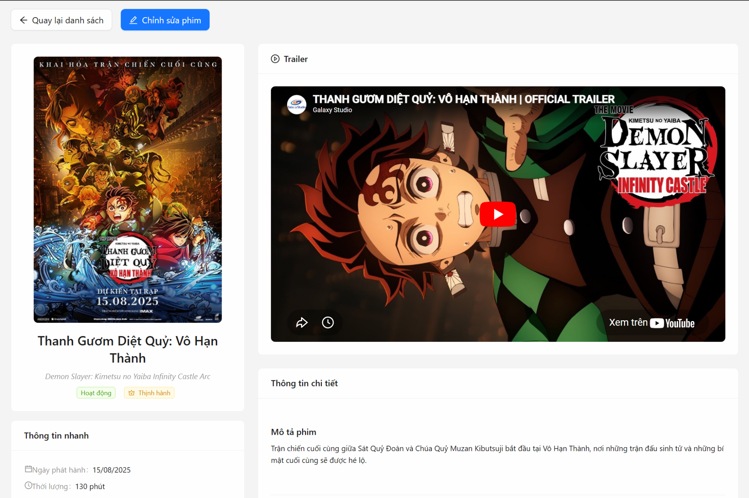

Test Case ID | Mô tả | Quy trình | Điều kiện tiên quyết | Kết quả mong đợi | Kết quả thực tế | Kết quả |  |  |  |  |  | Chú thích
 |  |  |  |  |  | Vòng 1 |  |  | Vòng 2
 |  |  |  |  |  | Trạng thái | Ngày kiểm tra | Người kiểm tra | Trạng thái | Ngày kiểm tra | Người kiểm tra
GUI_SHOW Xem chi tiết phim
GUI_SHOW_01 | Kiểm tra bố cục giao diện tổng thể trang Chi tiết phim | 1. Đăng nhập quyền Admin. 2. Tại danh sách phim, nhấn biểu tượng "Xem chi tiết" của một phim bất kỳ. 3. Quan sát cách sắp xếp các Card thông tin. | Phim có đầy đủ dữ liệu trong hệ thống. | Giao diện chia làm 2 cột rõ rệt: - Cột trái: Poster, Tên phim, Trạng thái, Thông tin nhanh. - Cột phải: Trailer, Nội dung mô tả, Danh sách Diễn viên/Đạo diễn, Thông tin hệ thống. | Giao diện chia làm 2 cột rõ rệt: - Cột trái: Poster, Tên phim, Trạng thái, Thông tin nhanh. - Cột phải: Trailer, Nội dung mô tả, Danh sách Diễn viên/Đạo diễn, Thông tin hệ thống. | Passed | 2026-03-27 | Thức
GUI_SHOW_02 | Xác minh hiển thị Poster và tính năng xem ảnh lớn | 1. Quan sát ảnh Poster ở cột bên trái. 2. Di chuột vào ảnh và nhấn để xem chế độ Preview. | Ảnh poster đã được upload thành công. | Ảnh poster hiển thị rõ nét, không bị méo. Khi nhấn vào, hệ thống hiển thị lớp mask "Xem ảnh lớn" và mở modal phóng to ảnh thành công. | Ảnh poster hiển thị rõ nét, không bị méo. Khi nhấn vào, hệ thống hiển thị lớp mask "Xem ảnh lớn" và mở modal phóng to ảnh thành công. | Passed | 2026-03-27 | Thức
GUI_SHOW_03 | Kiểm tra hiển thị màu sắc của các nhãn (Tag) trạng thái và độ tuổi | 1. Quan sát các Tag trạng thái (Active/Inactive) và Tag độ tuổi (P, K, T13, T16, T18, C). | Phim đã được gán trạng thái và độ tuổi cụ thể. | Các Tag hiển thị đúng màu sắc quy định trong code: - Active: Xanh lá; Inactive: Đỏ. - T16: Đỏ; T18: Đỏ đậm (Volcano). - Phim thịnh hành: Màu vàng (Gold) có icon Crown. | Các Tag hiển thị đúng màu sắc quy định trong code: - Active: Xanh lá; Inactive: Đỏ. - T16: Đỏ; T18: Đỏ đậm (Volcano). - Phim thịnh hành: Màu vàng (Gold) có icon Crown. | Passed | 2026-03-27 | Thức
GUI_SHOW_04 | Kiểm tra tính tương thích giao diện (Responsive) | 1. Nhấn F12 chuyển sang chế độ Mobile (iPhone/Samsung). 2. Quan sát giao diện trang. |  | Giao diện tự động chuyển từ 2 cột sang 1 cột xếp chồng. Các Card thông tin giãn cách đều, không bị tràn màn hình hoặc chồng chéo chữ. | Giao diện tự động chuyển từ 2 cột sang 1 cột xếp chồng. Các Card thông tin giãn cách đều, không bị tràn màn hình hoặc chồng chéo chữ. |  | 2026-03-27 | Thức
FUNCTION_SHOW Xem chi tiết phim
FUNCTION_SHOW_01 | Xác thực chức năng tải dữ liệu phim theo ID từ URL | 1. Truy cập vào đường dẫn /admin/films/detail/[id-phim]. 2. Chờ hệ thống load dữ liệu. | ID phim hợp lệ và tồn tại trong Database. | Hệ thống hiển thị biểu tượng Loading (Spin). Sau đó hiển thị chính xác và đầy đủ mọi thông tin của phim có ID tương ứng. | Hệ thống hiển thị biểu tượng Loading (Spin). Sau đó hiển thị chính xác và đầy đủ mọi thông tin của phim có ID tương ứng. | Passed | 2026-03-27 | Thức | Passed | 2026-03-27 | Thức
FUNCTION_SHOW_02 | Kiểm tra chức năng nút "Quay lại danh sách" | 1. Tại trang chi tiết phim, nhấn nút "Quay lại danh sách". |  | Hệ thống điều hướng người dùng quay trở lại trang /admin/films chính xác. | Hệ thống điều hướng người dùng quay trở lại trang /admin/films chính xác. | Passed | 2026-03-27 | Thức | Passed | 2026-03-27 | Thức
FUNCTION_SHOW_03 | Kiểm tra chức năng nút "Chỉnh sửa phim" | 1. Tại trang chi tiết phim, nhấn nút "Chỉnh sửa phim". |  | Hệ thống điều hướng người dùng đến trang /admin/films/edit/[id-phim] tương ứng. | Hệ thống điều hướng người dùng đến trang /admin/films/edit/[id-phim] tương ứng. | Passed | 2026-03-27 | Thức | Passed | 2026-03-27 | Thức
FUNCTION_SHOW_04 | Xác minh hiển thị Trailer phim từ Youtube | 1. Quan sát khu vực Trailer ở cột bên phải. 2. Nhấn nút Play trên video. | Phim có lưu link trailer Youtube hợp lệ. | Video Youtube được nhúng chính xác trong Card "Trailer". Video có thể phát, tạm dừng và chuyển sang chế độ toàn màn hình trực tiếp tại trang. | Video Youtube được nhúng chính xác trong Card "Trailer". Video có thể phát, tạm dừng và chuyển sang chế độ toàn màn hình trực tiếp tại trang. | Passed | 2026-03-27 | Thức |  | 2026-03-27 | Thức
FUNCTION_SHOW_05 | Kiểm tra xử lý khi ID phim không tồn tại hoặc sai định dạng | 1. Nhập một ID ngẫu nhiên không có trong DB lên thanh địa chỉ URL (ví dụ: /admin/films/detail/123). |  | Hệ thống không bị treo. Hiển thị giao diện báo lỗi (ErrorDisplay) với nội dung "Không thể tải thông tin phim" hoặc "Không tìm thấy thông tin phim". | Hệ thống không bị treo. Hiển thị giao diện báo lỗi (ErrorDisplay) với nội dung "Không thể tải thông tin phim" hoặc "Không tìm thấy thông tin phim". | Passed | 2026-03-27 | Thức | Passed | 2026-03-27 | Thức
FUNCTION_SHOW_06 | Xác thực tính năng "Thử lại" (Retry) khi tải dữ liệu lỗi | 1. Giả lập lỗi mạng hoặc tắt Server API. 2. Truy cập trang chi tiết phim. 3. Khi giao diện lỗi hiện ra, nhấn nút "Thử lại" (Retry). | Hệ thống đang hiển thị màn hình báo lỗi. | Hệ thống thực hiện gọi lại API getFilmById để cố gắng tải lại dữ liệu phim một lần nữa. | Hệ thống thực hiện gọi lại API getFilmById để cố gắng tải lại dữ liệu phim một lần nữa. | Passed | 2026-03-27 | Thức | Passed | 2026-03-27 | Thức
FUNCTION_SHOW_07 | Kiểm tra hiển thị danh sách Diễn viên và Đạo diễn dưới dạng nhãn (Tag) | 1. Quan sát mục "Diễn viên" và "Đạo diễn". | Phim có nhiều diễn viên và đạo diễn trong mảng dữ liệu. | Mỗi tên diễn viên/đạo diễn hiển thị thành một Tag riêng biệt (Diễn viên: màu xanh Blue, Đạo diễn: màu xanh Green). Dữ liệu được lấy chính xác từ mảng trong Database. | Mỗi tên diễn viên/đạo diễn hiển thị thành một Tag riêng biệt (Diễn viên: màu xanh Blue, Đạo diễn: màu xanh Green). Dữ liệu được lấy chính xác từ mảng trong Database. | Passed | 2026-03-27 | Thức | Passed | 2026-03-27 | Thức
FUNCTION_SHOW_08 | Xác minh hiển thị "Thông tin hệ thống" | 1. Cuộn xuống cuối trang chi tiết. 2. Quan sát mục "Thông tin hệ thống". |  | Hiển thị chính xác: - Ngày tạo, Ngày cập nhật (định dạng DD/MM/YYYY HH:mm). - Slug và ID (hiển thị dưới dạng mã code để Admin dễ sao chép). | Hiển thị chính xác: - Ngày tạo, Ngày cập nhật (định dạng DD/MM/YYYY HH:mm). - Slug và ID (hiển thị dưới dạng mã code để Admin dễ sao chép). | Passed | 2026-03-27 | Thức |  | 2026-03-27 | Thức
FUNCTION_SHOW_09 | Kiểm tra xử lý khi phim không có Trailer hoặc không có các thông tin tùy chọn | 1. Xem chi tiết một phim không có link Trailer và không có danh sách Diễn viên. | Dữ liệu phim trong DB bỏ trống trường trailer và actors. | Hệ thống ẩn Card Trailer và ẩn mục Diễn viên, các thông tin khác vẫn hiển thị bình thường mà không gây lỗi giao diện. | Hệ thống ẩn Card Trailer và ẩn mục Diễn viên, các thông tin khác vẫn hiển thị bình thường mà không gây lỗi giao diện. | Passed | 2026-03-27 | Thức | Passed | 2026-03-27 | Thức

8. Form ThêmSửa Phim - oke
Project Name | XÂY DỰNG HỆ THỐNG ĐẶT VÉ XEM PHIM ĐA RẠP MOVIX TÍCH HỢP CÔNG NGHỆ 3D VIEW VÀ CHATBOT AI
Module Code | Form Phim
 | Hoàn thành | Lỗi | Chưa kiểm tra | Bị chặn | Tổng lần kiểm tra
Round 1 | 19 | 0 | 0 | 0 | 19
Round 2 | 15 | 0 | 0 | 0 | 15



Test Case ID | Mô tả | Quy trình | Điều kiện tiên quyết | Kết quả mong đợi | Kết quả thực tế | Kết quả |  |  |  |  |  | Chú thích
 |  |  |  |  |  | Vòng 1 |  |  | Vòng 2
 |  |  |  |  |  | Trạng thái | Ngày kiểm tra | Người kiểm tra | Trạng thái | Ngày kiểm tra | Người kiểm tra
GUI_SHOW Form Thêm/Sửa phim
GUI_SHOW_01 | Kiểm tra bố cục giao diện tổng thể trang Chi tiết phim | 1. Đăng nhập quyền Admin. 2. Tại danh sách phim, nhấn biểu tượng "Xem chi tiết" của một phim bất kỳ. 3. Quan sát cách sắp xếp các Card thông tin. | Phim có đầy đủ dữ liệu trong hệ thống. | Giao diện chia làm 2 cột rõ rệt: - Cột trái: Poster, Tên phim, Trạng thái, Thông tin nhanh. - Cột phải: Trailer, Nội dung mô tả, Danh sách Diễn viên/Đạo diễn, Thông tin hệ thống. | Giao diện chia làm 2 cột rõ rệt: - Cột trái: Poster, Tên phim, Trạng thái, Thông tin nhanh. - Cột phải: Trailer, Nội dung mô tả, Danh sách Diễn viên/Đạo diễn, Thông tin hệ thống. | Passed | 3/27/2026 | Hiệu | Passed | 3/27/2026 | Hiệu
GUI_SHOW_02 | Xác minh hiển thị Poster và tính năng xem ảnh lớn | 1. Quan sát ảnh Poster ở cột bên trái. 2. Di chuột vào ảnh và nhấn để xem chế độ Preview. | Ảnh poster đã được upload thành công. | Ảnh poster hiển thị rõ nét, không bị méo. Khi nhấn vào, hệ thống hiển thị lớp mask "Xem ảnh lớn" và mở modal phóng to ảnh thành công. | Ảnh poster hiển thị rõ nét, không bị méo. Khi nhấn vào, hệ thống hiển thị lớp mask "Xem ảnh lớn" và mở modal phóng to ảnh thành công. | Passed | 3/27/2026 | Hiệu | Passed | 3/27/2026 | Hiệu
GUI_SHOW_03 | Kiểm tra hiển thị màu sắc của các nhãn (Tag) trạng thái và độ tuổi | 1. Quan sát các Tag trạng thái (Active/Inactive) và Tag độ tuổi (P, K, T13, T16, T18, C). | Phim đã được gán trạng thái và độ tuổi cụ thể. | Các Tag hiển thị đúng màu sắc quy định trong code: - Active: Xanh lá; Inactive: Đỏ. - T16: Đỏ; T18: Đỏ đậm (Volcano). - Phim thịnh hành: Màu vàng (Gold) có icon Crown. | Các Tag hiển thị đúng màu sắc quy định trong code: - Active: Xanh lá; Inactive: Đỏ. - T16: Đỏ; T18: Đỏ đậm (Volcano). - Phim thịnh hành: Màu vàng (Gold) có icon Crown. | Passed | 3/27/2026 | Hiệu | Passed | 3/27/2026 | Hiệu
GUI_SHOW_04 | Kiểm tra tính tương thích giao diện (Responsive) | 1. Nhấn F12 chuyển sang chế độ Mobile (iPhone/Samsung). 2. Quan sát giao diện trang. |  | Giao diện tự động chuyển từ 2 cột sang 1 cột xếp chồng. Các Card thông tin giãn cách đều, không bị tràn màn hình hoặc chồng chéo chữ. | Giao diện tự động chuyển từ 2 cột sang 1 cột xếp chồng. Các Card thông tin giãn cách đều, không bị tràn màn hình hoặc chồng chéo chữ. |  | 3/27/2026 | Hiệu |  | 3/27/2026 | Hiệu
FUNCTION_SHOW Form Thêm/Sửa phim
FUNCTION_SHOW_01 | Xác thực chức năng tạo phim mới thành công với đầy đủ dữ liệu hợp lệ | 1. Nhập đầy đủ thông tin vào tất cả các trường (bao gồm cả trường không bắt buộc). 2. Upload ảnh poster hợp lệ. 3. Nhấn nút "Tạo phim". | Các danh mục phim (Categories) đã có sẵn trong DB. | Hệ thống hiển thị thông báo "Tạo phim mới thành công". Toàn bộ form được làm trống dữ liệu. Phim mới xuất hiện trong danh sách Admin. | Hệ thống hiển thị thông báo "Tạo phim mới thành công". Toàn bộ form được làm trống dữ liệu. Phim mới xuất hiện trong danh sách Admin. | Passed | 3/27/2026 | Hiệu | Passed | 3/27/2026 | Hiệu
FUNCTION_SHOW_02 | Xác thực chức năng cập nhật phim thành công | 1. Thay đổi thông tin tại trường "Tên phim" và "Mô tả". 2. Nhấn nút "Cập nhật phim". | Phim đang thực hiện sửa tồn tại trong hệ thống. | Hệ thống hiển thị thông báo "Cập nhật phim thành công". Sau 1.5 giây, trang tự động điều hướng về trang danh sách phim Admin. | Hệ thống hiển thị thông báo "Cập nhật phim thành công". Sau 1.5 giây, trang tự động điều hướng về trang danh sách phim Admin. | Passed | 3/27/2026 | Hiệu | Passed | 3/27/2026 | Hiệu
FUNCTION_SHOW_03 | Kiểm tra lỗi khi bỏ trống các trường bắt buộc | 1. Để trống toàn bộ Form. 2. Nhấn nút "Tạo phim". |  | Các trường: Tên phim, Thể loại, Định dạng, Diễn viên, Đạo diễn, Ngày phát hành, Thời lượng, Độ tuổi, Ngôn ngữ, Mô tả hiển thị cảnh báo đỏ yêu cầu nhập liệu. | Các trường: Tên phim, Thể loại, Định dạng, Diễn viên, Đạo diễn, Ngày phát hành, Thời lượng, Độ tuổi, Ngôn ngữ, Mô tả hiển thị cảnh báo đỏ yêu cầu nhập liệu. | Passed | 3/27/2026 | Hiệu | Passed | 3/27/2026 | Hiệu
FUNCTION_SHOW_04 | Kiểm tra giới hạn ký tự tối thiểu và tối đa của Tên phim | 1. Nhập tên phim có 1 ký tự và nhấn Lưu. 2. Nhập tên phim dài hơn 200 ký tự và nhấn Lưu. |  | Backend trả về lỗi thông báo "Tiêu đề phim phải có từ 2 đến 200 ký tự". | Backend trả về lỗi thông báo "Tiêu đề phim phải có từ 2 đến 200 ký tự". | Passed | 3/27/2026 | Hiệu | Passed | 3/27/2026 | Hiệu
FUNCTION_SHOW_05 | Xác minh logic chuyển đổi chuỗi sang mảng cho Diễn viên và Đạo diễn | 1. Nhập vào ô Diễn viên chuỗi: "Diễn viên A, Diễn viên B, Diễn viên C". 2. Nhấn Lưu và kiểm tra dữ liệu gửi đi (Network tab). |  | Chuỗi được tách thành mảng 3 phần tử: ["Diễn viên A", "Diễn viên B", "Diễn viên C"]. Các khoảng trắng thừa được loại bỏ. | Chuỗi được tách thành mảng 3 phần tử: ["Diễn viên A", "Diễn viên B", "Diễn viên C"]. Các khoảng trắng thừa được loại bỏ. | Passed | 3/27/2026 | Hiệu | Passed | 3/27/2026 | Hiệu
FUNCTION_SHOW_06 | Kiểm tra giới hạn Thời lượng phim theo quy tắc Backend | 1. Nhập thời lượng là 20 phút. 2. Nhấn nút Lưu. 3. Nhập thời lượng là 350 phút. 4. Nhấn nút Lưu. |  | Backend trả về lỗi: "Thời lượng phim phải từ 30 đến 300 phút" (Dù Frontend cho phép nhập số dương bất kỳ). | Backend trả về lỗi: "Thời lượng phim phải từ 30 đến 300 phút" (Dù Frontend cho phép nhập số dương bất kỳ). | Passed | 3/27/2026 | Hiệu | Passed | 3/27/2026 | Hiệu
FUNCTION_SHOW_07 | Xác thực định dạng URL cho link Trailer phim | 1. Nhập một chuỗi văn bản không phải URL vào ô Trailer. 2. Nhập link không thuộc Youtube (ví dụ: facebook.com/...). 3. Nhấn nút Lưu. |  | Hệ thống báo lỗi: "Vui lòng nhập URL hợp lệ" hoặc "Link trailer phải là URL YouTube hợp lệ". | Hệ thống báo lỗi: "Vui lòng nhập URL hợp lệ" hoặc "Link trailer phải là URL YouTube hợp lệ". | Passed | 3/27/2026 | Hiệu | Passed | 3/27/2026 | Hiệu
FUNCTION_SHOW_08 | Kiểm tra giới hạn ký tự cho trường Mô tả phim | 1. Nhập nội dung mô tả dưới 20 ký tự. 2. Nhập nội dung mô tả trên 1000 ký tự. 3. Nhấn nút Lưu. |  | Backend báo lỗi: "Mô tả phim phải có từ 20 đến 1000 ký tự". | Backend báo lỗi: "Mô tả phim phải có từ 20 đến 1000 ký tự". | Passed | 3/27/2026 | Hiệu | Passed | 3/27/2026 | Hiệu
FUNCTION_SHOW_09 | Xác minh tính năng gán phim vào danh sách Phim xu hướng (Trending) | 1. Bật Switch "Phim xu hướng" (Checked). 2. Nhấn Lưu phim. |  | Phim được lưu với giá trị isTrending: true. Phim xuất hiện trong phần Slide Trending ngoài trang chủ người dùng. | Phim được lưu với giá trị isTrending: true. Phim xuất hiện trong phần Slide Trending ngoài trang chủ người dùng. | Passed | 3/27/2026 | Hiệu | Passed | 3/27/2026 | Hiệu
FUNCTION_SHOW_10 | Xác minh logic chuyển đổi trạng thái Hoạt động (Active/Inactive) | 1. Tắt Switch "Trạng thái hoạt động" (Unchecked). 2. Nhấn Lưu phim. |  | Dữ liệu gửi đi được chuyển đổi từ kiểu Boolean (false) sang chuỗi "inactive". Phim không hiển thị bên trang User. | Dữ liệu gửi đi được chuyển đổi từ kiểu Boolean (false) sang chuỗi "inactive". Phim không hiển thị bên trang User. | Passed | 3/27/2026 | Hiệu | Passed | 3/27/2026 | Hiệu
FUNCTION_SHOW_11 | Kiểm tra chức năng chọn nhiều thể loại và định dạng chiếu | 1. Tại ô Thể loại, chọn 3 mục (Hành động, Hài, Kinh dị). 2. Tại ô Định dạng, chọn 2 mục (2D, IMAX). 3. Nhấn Lưu. |  | Dữ liệu gửi đi chứa mảng categoryIds có 3 ID và availableFormats có 2 giá trị. | Dữ liệu gửi đi chứa mảng categoryIds có 3 ID và availableFormats có 2 giá trị. | Passed | 3/27/2026 | Hiệu | Passed | 3/27/2026 | Hiệu
FUNCTION_SHOW_12 | Xác thực chức năng nút "Hủy" trong Form | 1. Nhập một số dữ liệu vào Form. 2. Nhấn nút "Hủy". |  | Hệ thống hủy bỏ thao tác và điều hướng người dùng quay lại trang danh sách phim Admin. | Hệ thống hủy bỏ thao tác và điều hướng người dùng quay lại trang danh sách phim Admin. | Passed | 3/27/2026 | Hiệu | Passed | 3/27/2026 | Hiệu
FUNCTION_SHOW_13 | Kiểm tra xử lý khi quá trình Upload poster gặp lỗi | 1. Chọn tệp ảnh để upload. 2. Ngắt kết nối mạng hoặc giả lập Server upload lỗi 500. |  | Hệ thống hiển thị thông báo upload ảnh thất bại. Nút "Lưu" phim bị giữ trạng thái Loading hoặc bị khóa cho đến khi ảnh được tải lên thành công. | Hệ thống hiển thị thông báo upload ảnh thất bại. Nút "Lưu" phim bị giữ trạng thái Loading hoặc bị khóa cho đến khi ảnh được tải lên thành công. | Passed | 3/27/2026 | Hiệu | Passed | 3/27/2026 | Hiệu
FUNCTION_SHOW_14 | Xác minh logic khôi phục dữ liệu mảng về chuỗi khi sửa phim | 1. Nhấn Sửa một phim có 3 diễn viên trong DB. 2. Quan sát ô nhập liệu Diễn viên. | Phim trong DB có trường actors là mảng. | Hệ thống tự động nối mảng diễn viên thành chuỗi cách nhau bởi dấu phẩy (ví dụ: "A, B, C") để người dùng dễ chỉnh sửa. | Hệ thống tự động nối mảng diễn viên thành chuỗi cách nhau bởi dấu phẩy (ví dụ: "A, B, C") để người dùng dễ chỉnh sửa. | Passed | 3/27/2026 | Hiệu | Passed | 3/27/2026 | Hiệu
FUNCTION_SHOW_15 | Kiểm tra bảo mật Backend đối với các trường dữ liệu hệ thống | 1. Dùng công cụ can thiệp (Postman) gửi yêu cầu PATCH kèm trường slug hoặc createdAt mới. |  | Backend Validator tự động loại bỏ các trường cấm này và chỉ cập nhật các trường được phép, không cho phép thay đổi slug hay ngày tạo. | Backend Validator tự động loại bỏ các trường cấm này và chỉ cập nhật các trường được phép, không cho phép thay đổi slug hay ngày tạo. | Passed | 3/27/2026 | Hiệu | Passed | 3/27/2026 | Hiệu

9. Thùng rác Phim - oke
Project Name | XÂY DỰNG HỆ THỐNG ĐẶT VÉ XEM PHIM ĐA RẠP MOVIX TÍCH HỢP CÔNG NGHỆ 3D VIEW VÀ CHATBOT AI
Module Code | Thùng rác phim
 | Hoàn thành | Lỗi | Chưa kiểm tra | Bị chặn | Tổng lần kiểm tra
Round 1 | 26 | 0 | 0 | 0 | 26
Round 2 | 15 | 0 | 0 | 0 | 15

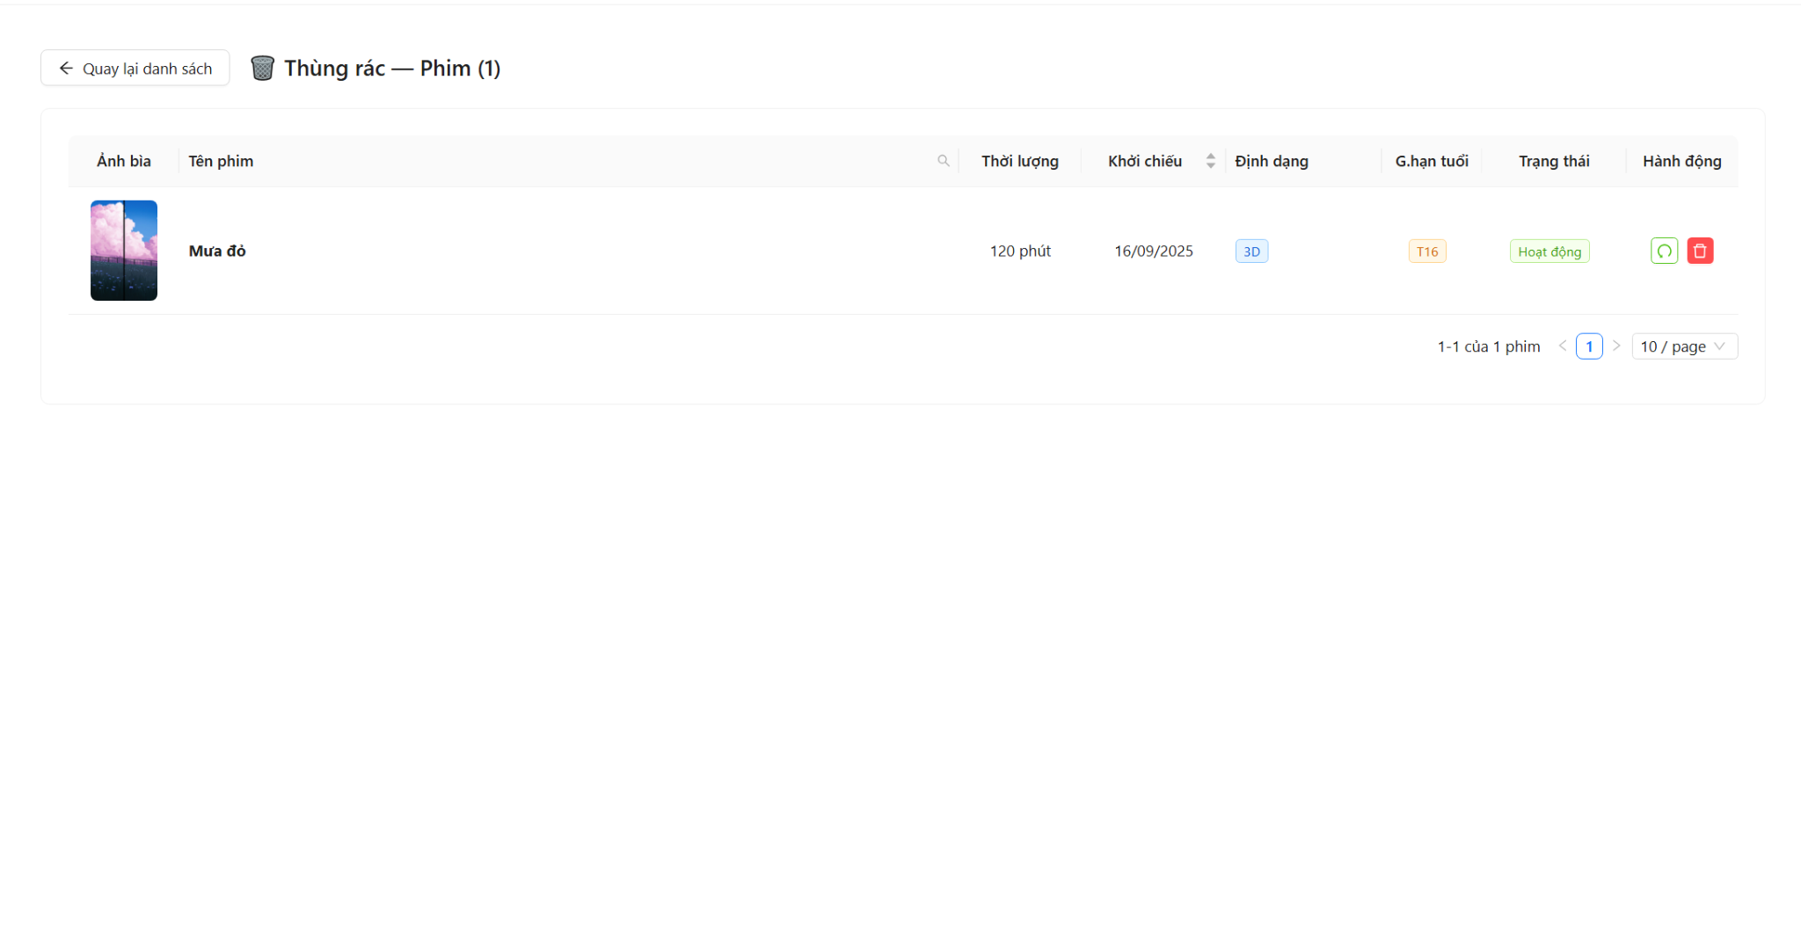

Test Case ID | Mô tả | Quy trình | Điều kiện tiên quyết | Kết quả mong đợi | Kết quả thực tế | Kết quả |  |  |  |  |  | Chú thích
 |  |  |  |  |  | Vòng 1 |  |  | Vòng 2
 |  |  |  |  |  | Trạng thái | Ngày kiểm tra | Người kiểm tra | Trạng thái | Ngày kiểm tra | Người kiểm tra
GUI_SHOW Thùng rác phim
GUI-TRF01 | Kiểm tra xác thực hiển thị tiêu đề trang thùng rác và số lượng | 1. Đăng nhập tài khoản Admin 2. Truy cập /admin/films 3. Click nút 'Thùng rác' ở cuối bảng | Đã đăng nhập admin, có ít nhất 1 phim đã xóa mềm | Tiêu đề '🗑️ Thùng rác — Phim (n)' hiển thị đúng, với n là tổng số lượng phim trong thùng rác |  | Passed | 23/04/2026 | Việt | Passed |  | Việt
GUI-TRF02 | Kiểm tra xác thực hiển thị nút "Quay lại danh sách" | 1. Truy cập trực tiếp link /admin/films/trash | Đã đăng nhập admin | Nút 'Quay lại danh sách' kèm icon ArrowLeftOutlined hiển thị rõ ràng ở góc trên bên trái |  | Passed | 23/04/2026 | Việt | Passed |  | Việt
GUI-TRF03 | Kiểm tra xác thực hiển thị bảng dữ liệu phim đã xóa với đủ các cột | 1. Quan sát bảng dữ liệu trên trang | Thùng rác có dữ liệu | Bảng hiển thị đủ 8 cột: Ảnh bìa, Tên phim, Thời lượng, Khởi chiếu, Định dạng, G.hạn tuổi, Trạng thái, Hành động |  | Passed | 23/04/2026 | Việt | Passed |  | Việt
GUI-TRF04 | Kiểm tra xác thực hiển thị ảnh bìa (thumbnail) trong bảng | 1. Quan sát cột 'Ảnh bìa' 2. Rê chuột vào ảnh | Thùng rác có phim | Ảnh hiển thị đúng kích thước (60x90), bo góc. Khi rê chuột hiện mask "Xem" |  | Passed | 23/04/2026 | Việt | Passed |  | Việt
GUI-TRF05 | Kiểm tra xác thực hiển thị các Tag định dạng và giới hạn tuổi | 1. Quan sát cột 'Định dạng' và 'G.hạn tuổi' | Phim có đầy đủ format (2D/3D) và ageRating | Cột Định dạng hiện tag xanh (Blue). Cột G.hạn tuổi hiện tag cam (Orange) ví dụ: T16, P, K... |  | Passed | 23/04/2026 | Việt | Passed |  | Việt
GUI-TRF06 | Kiểm tra xác thực hiển thị tag trạng thái hoạt động | 1. Quan sát cột 'Trạng thái' | Có phim ở trạng thái active và inactive | Trạng thái 'Hoạt động' hiện tag xanh lá (Green), 'Ngưng hoạt động' hiện tag đỏ (Red) |  |  |  |  |  |  | Việt
GUI-TRF07 | Kiểm tra xác thực hiển thị 2 nút hành động: Khôi phục và Xóa vĩnh viễn | 1. Quan sát cột 'Hành động' trên mỗi dòng | Có ít nhất 1 phim trong thùng rác | Mỗi dòng có nút Restore (màu xanh lá, icon Undo) và nút Delete (màu đỏ, icon Delete) kèm Tooltip tương ứng |  | Passed | 23/04/2026 | Việt | Passed |  | Việt
GUI-TRF08 | Kiểm tra xác thực hiển thị trạng thái "Thùng rác trống" | 1. Truy cập trang khi thùng rác không có dữ liệu | Database bảng films không có bản ghi nào deleted: true | Bảng hiển thị hình ảnh Empty và text "Thùng rác trống" ở giữa |  | Passed | 23/04/2026 | Việt | Passed |  | Việt
GUI-TRF09 | Kiểm tra xác thực hiển thị loading spinner khi đang tải dữ liệu | 1. F5 (Refresh) trang thùng rác | Kết nối mạng bình thường | Hiển thị component Loading với tip 'Đang tải thùng rác phim...' trước khi dữ liệu hiện ra |  | Passed | 23/04/2026 | Việt | Passed |  | Việt
GUI-TRF10 | Kiểm tra xác thực hiển thị phân trang (Pagination) | 1. Quan sát cuối trang bảng | Có hơn 10 phim trong thùng rác | Pagination hiển thị: số trang, showSizeChanger (10/20/50/100), showQuickJumper, text tóm tắt 'x-y của n phim' |  | Passed | 23/04/2026 | Việt | Passed |  | Việt
GUI-TRF11 | Kiểm tra xác thực hiển thị ô tìm kiếm theo tên phim | 1. Click vào icon search tại cột 'Tên phim' | Có dữ liệu trong thùng rác | Hiện dropdown tìm kiếm gồm input text, nút 'Search' và nút 'Reset' |  | Passed | 23/04/2026 | Việt | Passed |  | Việt
FUNCTION_SHOW Thùng rác phim
FUNC-TRF01 | Kiểm tra xác thực điều hướng đến thùng rác từ danh sách chính | 1. Vào /admin/films 2. Cuộn xuống cuối trang 3. Click nút 'Thùng rác' | Đã đăng nhập admin | Chuyển hướng thành công sang /admin/films/trash và load đúng danh sách phim đã xóa |  | Passed | 23/04/2026 | Việt | Passed |  | Việt
FUNC-TRF02 | Kiểm tra xác thực nút "Quay lại danh sách" điều hướng về trang chính | 1. Đang ở trang /admin/films/trash 2. Click nút 'Quay lại danh sách' | Đang ở trang thùng rác | Chuyển hướng thành công về /admin/films, hiển thị danh sách phim đang hoạt động bình thường |  | Passed | 23/04/2026 | Việt | Passed |  | Việt
FUNC-TRF03 | Kiểm tra xác thực khôi phục phim - hiển thị Popconfirm xác nhận | 1. Click nút Khôi phục (icon Undo) của 1 phim | Có ít nhất 1 phim trong thùng rác | Hiển thị Popconfirm hỏi: "Khôi phục phim '<tên phim>'?" kèm 2 nút 'Khôi phục' và 'Hủy' |  | Passed | 23/04/2026 | Việt | Passed | 2024-11-20 | Việt
FUNC-TRF04 | Kiểm tra xác thực khôi phục phim thành công | 1. Click nút Khôi phục 2. Click 'Khôi phục' trong Popconfirm | Click nút xác nhận | Phim biến mất khỏi bảng thùng rác. Thông báo success: "Đã khôi phục phim '<tên>' thành công". Phim xuất hiện lại ở trang danh sách chính |  | Passed | 23/04/2026 | Việt | Passed |  | Việt
FUNC-TRF05 | Kiểm tra xác thực khôi phục phim thất bại (Lỗi API) | 1. Click nút Khôi phục và xác nhận | Server hoặc mạng lỗi khi gọi API Patch | Hiển thị thông báo lỗi từ server (ví dụ: "Không thể khôi phục phim"). Phim vẫn nằm trong thùng rác |  | Passed | 23/04/2026 | Việt | Passed |  | Việt
FUNC-TRF06 | Kiểm tra xác thực trạng thái loading khi đang xử lý khôi phục | 1. Click nút Khôi phục và xác nhận | Mạng chậm hoặc delay server | Nút Khôi phục chuyển sang trạng thái loading (spinner), không cho phép click trùng lặp |  | Passed | 23/04/2026 | Việt | Passed |  | Việt
FUNC-TRF07 | Kiểm tra xác thực xóa vĩnh viễn - hiển thị Popconfirm cảnh báo | 1. Click nút Xóa vĩnh viễn (icon Delete) | Có ít nhất 1 phim trong thùng rác | Hiện Popconfirm cảnh báo: "Thao tác này không thể hoàn tác. Bạn có chắc muốn xóa vĩnh viễn phim '<tên>'?" |  | Passed | 23/04/2026 | Việt | Passed |  | Việt
FUNC-TRF08 | Kiểm tra xác thực xóa vĩnh viễn phim thành công | 1. Click nút Xóa vĩnh viễn 2. Click 'Xóa vĩnh viễn' trong Popconfirm | Phim không có ràng buộc dữ liệu nghiêm trọng | Phim biến mất hoàn toàn khỏi DB. Thông báo success: "Đã xóa vĩnh viễn phim '<tên>'". Số lượng (n) trên tiêu đề giảm xuống |  | Passed | 23/04/2026 | Việt | Passed |  | Việt
FUNC-TRF09 | Kiểm tra xác thực xóa vĩnh viễn thất bại do có ràng buộc suất chiếu | 1. Click nút Xóa vĩnh viễn phim đang có suất chiếu (kể cả suất chiếu đã xóa) 2. Xác nhận xóa | Phim đang được tham chiếu bởi bản ghi ShowTime trong DB | Thông báo lỗi: "Không thể xóa vĩnh viễn. Film đang được tham chiếu bởi n suất chiếu...". Phim không bị xóa |  | Passed | 23/04/2026 | Việt | Passed |  | Việt
FUNC-TRF10 | Kiểm tra xác thực chức năng tìm kiếm phim trong thùng rác | 1. Click icon search ở cột Tên phim 2. Nhập tên phim có tồn tại 3. Click 'Search' | Có nhiều phim trong thùng rác | Bảng chỉ hiển thị các phim có tên chứa từ khóa vừa nhập (không phân biệt hoa thường) |  | Passed | 23/04/2026 | Việt | Passed |  | Việt
FUNC-TRF11 | Kiểm tra xác thực nút Reset tìm kiếm | 1. Đang trong trạng thái lọc tìm kiếm 2. Click icon search 3. Click 'Reset' | Đang có kết quả lọc | Ô input tìm kiếm trống. Bảng hiển thị lại toàn bộ danh sách phim trong thùng rác |  | Passed | 23/04/2026 | Việt | Passed |  | Việt
FUNC-TRF12 | Kiểm tra xác thực phân trang khi chuyển trang | 1. Click chọn trang số 2 | Thùng rác có > 10 bản ghi | Bảng load dữ liệu mới của trang 2. Text tóm tắt cập nhật (vd: 11-20 của 25 phim) |  | Passed | 23/04/2026 | Việt | Passed |  | Việt
FUNC-TRF13 | Kiểm tra xác thực thay đổi số dòng hiển thị trên mỗi trang | 1. Chọn '20' từ dropdown pageSize | Có > 20 phim trong thùng rác | Bảng thay đổi số lượng hiển thị tối đa 20 dòng trên 1 trang |  | Passed | 23/04/2026 | Việt | Passed |  | Việt
FUNC-TRF14 | Kiểm tra xác thực truy cập trái phép (Phân quyền) | 1. Đăng nhập tài khoản role 'user' 2. Cố tình truy cập /admin/films/trash | Tài khoản không phải Admin | Hệ thống trả về lỗi 403 hoặc redirect về trang Unauthorized/Home |  | Passed | 23/04/2026 | Việt | Passed |  | Việt
FUNC-TRF15 | Kiểm tra xác thực truy cập khi chưa đăng nhập | 1. Đăng xuất tài khoản 2. Truy cập /admin/films/trash | Chưa có session/token | Hệ thống redirect về trang Login kèm thông báo yêu cầu đăng nhập |  | Passed | 23/04/2026 | Việt | Passed |  | Việt

10. Quản lí rạp chiếu(Tài) - ok
Project Name | XÂY DỰNG HỆ THỐNG ĐẶT VÉ XEM PHIM ĐA RẠP MOVIX TÍCH HỢP CÔNG NGHỆ 3D VIEW VÀ CHATBOT AI
Module Code | Quản Lí Rạp Chiếu
 | Hoàn thành | Lỗi | Chưa kiểm tra | Bị chặn | Tổng lần kiểm tra
Round 1 | 13 | 0 | 0 | 0 | 13
Round 2 | 21 | 0 | 0 | 0 | 21

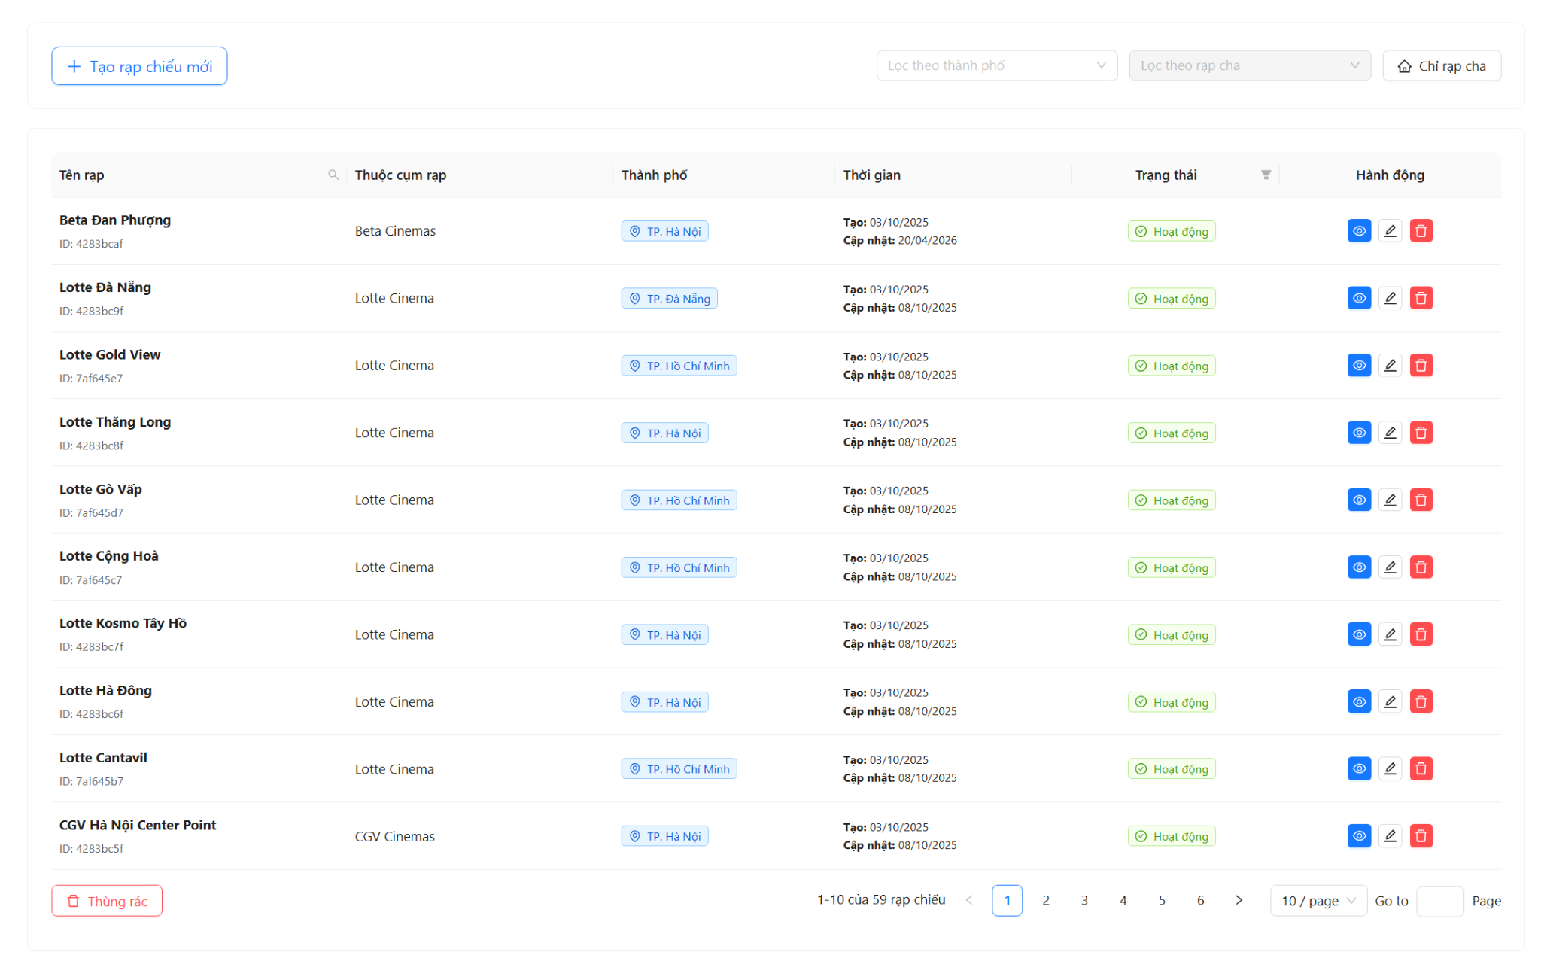

Test Case ID | Mô tả | Quy trình | Điều kiện tiên quyết | Kết quả mong đợi | Kết quả thực tế | Kết quả |  |  |  |  |  | Chú thích
 |  |  |  |  |  | Vòng 1 |  |  | Vòng 2
 |  |  |  |  |  | Trạng thái | Ngày kiểm tra | Người kiểm tra | Trạng thái | Ngày kiểm tra | Người kiểm tra
GUI_SHOW Quản Lí Rạp Chiếu
GUI-CR01 | Kiểm tra xác thực hiển thị bố cục trang danh sách | Truy cập /admin/cinemas | Đã đăng nhập Admin | Hiển thị Header có nút "Tạo rạp chiếu mới", bộ lọc City, bộ lọc Rạp cha, và nút "Chỉ rạp cha". Bên dưới là bảng dữ liệu. | Đạt | Passed | 22/04/2026 | Tài | Passed
GUI-CR02 | Kiểm tra xác thực hiển thị các cột trong bảng | Truy cập /admin/cinemas | Có dữ liệu rạp | Bảng hiển thị đủ 6 cột: Tên rạp, Thuộc cụm rạp, Thành phố, Thời gian, Trạng thái, Hành động. | Đạt | Passed | 22/04/2026 | Tài | Passed
GUI-CR03 | Kiểm tra xác thực hiển thị Tag trạng thái | Quan sát cột "Trạng thái" | Có rạp đang active/inactive | Trạng thái 'active' hiển thị Tag xanh (Hoạt động), 'inactive' hiển thị Tag đỏ (Ngưng hoạt động). | Đạt | Passed |  | Tài | Passed
...

11. Xem chi tiết rạp chiếu - Ad
Project Name | XÂY DỰNG HỆ THỐNG ĐẶT VÉ XEM PHIM ĐA RẠP MOVIX TÍCH HỢP CÔNG NGHỆ 3D VIEW VÀ CHATBOT AI
Module Code | Xem chi tiết rạp chiếu
 | Hoàn thành | Lỗi | Chưa kiểm tra | Bị chặn | Tổng lần kiểm tra
Round 1 | 13 | 0 | 0 | 0 | 13
Round 2 | 8 | 0 | 0 | 0 | 8
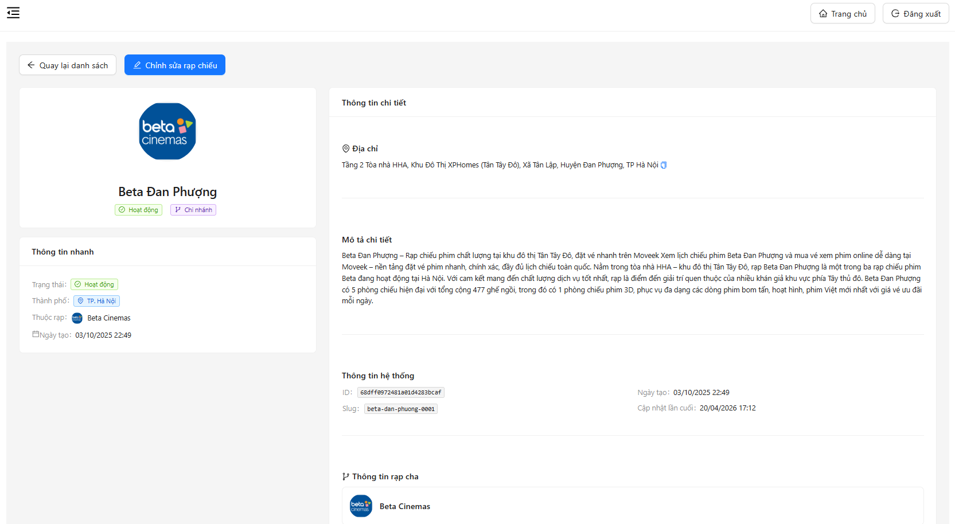

Test Case ID | Mô tả | Quy trình | Điều kiện tiên quyết | Kết quả mong đợi | Kết quả thực tế | Kết quả |  |  |  |  |  | Chú thích
 |  |  |  |  |  | Vòng 1 |  |  | Vòng 2
 |  |  |  |  |  | Trạng thái | Ngày kiểm tra | Người kiểm tra | Trạng thái | Ngày kiểm tra | Người kiểm tra
GUI_SHOW Xem chi tiết rạp chiếu
GUI-CD01 | Kiểm tra hiển thị tên rạp | Truy cập trang | Có data | Hiển thị tên hợp lệ | Hiển thị tên hợp lệ | Passed | 22/04/2026 | vinh
GUI-CD02 | Kiểm tra hiển thị avatar | Quan sát | - | Hiển thị ảnh hợp lệ | Hiển thị ảnh hợp lệ | Passed | 23/04/2026 | vinh
...

12. Form ThêmSửa Rạp Chiếu - ok
Project Name | XÂY DỰNG HỆ THỐNG ĐẶT VÉ XEM PHIM ĐA RẠP MOVIX TÍCH HỢP CÔNG NGHỆ 3D VIEW VÀ CHATBOT AI
Module Code | Form Rạp Chiếu
 | Hoàn thành | Lỗi | Chưa kiểm tra | Bị chặn | Tổng lần kiểm tra
Round 1 | 41 | 0 | 0 | 0 | 41
Round 2 | 26 | 0 | 0 | 0 | 26


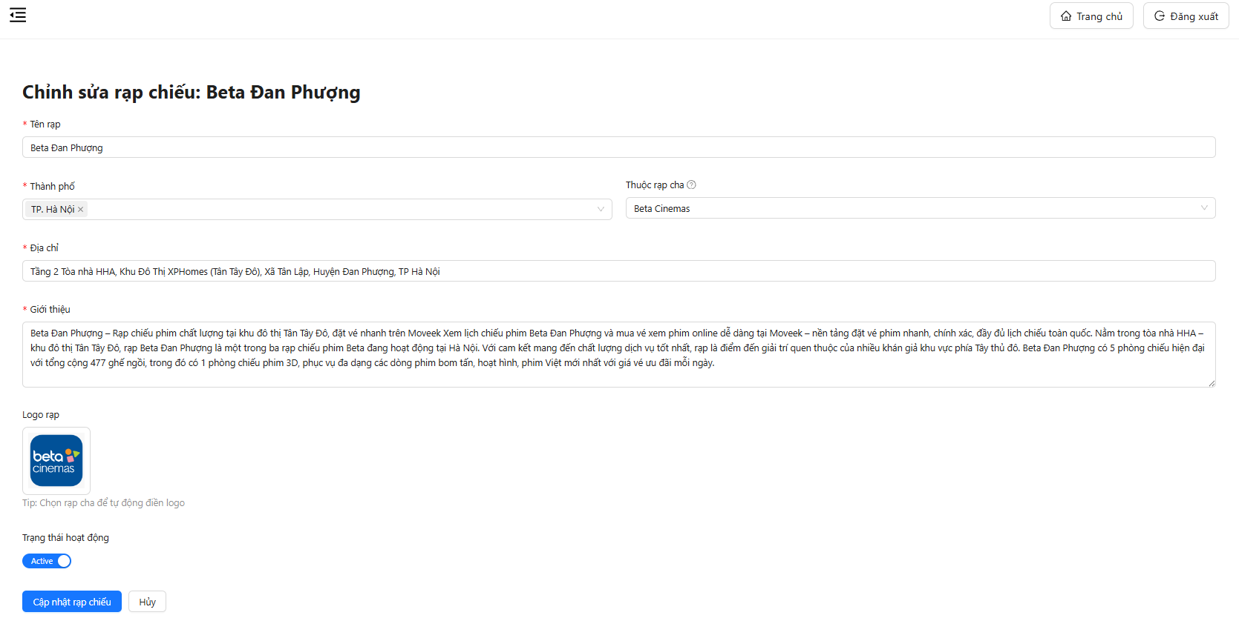

Test Case ID | Mô tả | Quy trình | Điều kiện tiên quyết | Kết quả mong đợi | Kết quả thực tế | Kết quả |  |  |  |  |  | Chú thích
 |  |  |  |  |  | Vòng 1 |  |  | Vòng 2
 |  |  |  |  |  | Trạng thái | Ngày kiểm tra | Người kiểm tra | Trạng thái | Ngày kiểm tra | Người kiểm tra
GUI_SHOW Form Thêm/Sửa rạp chiếu
GUI-CF01 | Kiểm tra hiển thị tiêu đề form tạo rạp | 1. Truy cập trang tạo rạp 2. Quan sát tiêu đề | - | Hiển thị “Tạo Rạp Chiếu Mới” | Hiển thị “Tạo Rạp Chiếu Mới” | Passed |  | vinh | Passed
GUI-CF02 | Kiểm tra hiển thị tiêu đề form chỉnh sửa | 1. Truy cập trang edit 2. Quan sát | Có dữ liệu | Hiển thị “Chỉnh sửa rạp chiếu” | Hiển thị “Chỉnh sửa rạp chiếu” | Passed |  | vinh | Passed
GUI-CF03 | Kiểm tra hiển thị field Tên rạp | Quan sát field | - | Có label + placeholder | Có label + placeholder | Passed |  | vinh | Passed
GUI-CF04 | Kiểm tra hiển thị dropdown Thành phố | Quan sát field | - | Hiển thị dropdown | Hiển thị dropdown | Passed |  | vinh | Passed
...

13. Thùng rác Rạp chiếu - oke
Project Name | XÂY DỰNG HỆ THỐNG ĐẶT VÉ XEM PHIM ĐA RẠP MOVIX TÍCH HỢP CÔNG NGHỆ 3D VIEW VÀ CHATBOT AI
Module Code | Thùng rác rạp chiếu
 | Hoàn thành | Lỗi | Chưa kiểm tra | Bị chặn | Tổng lần kiểm tra
Round 1 | 33 | 0 | 0 | 0 | 33
Round 2 | 20 | 0 | 0 | 0 | 20

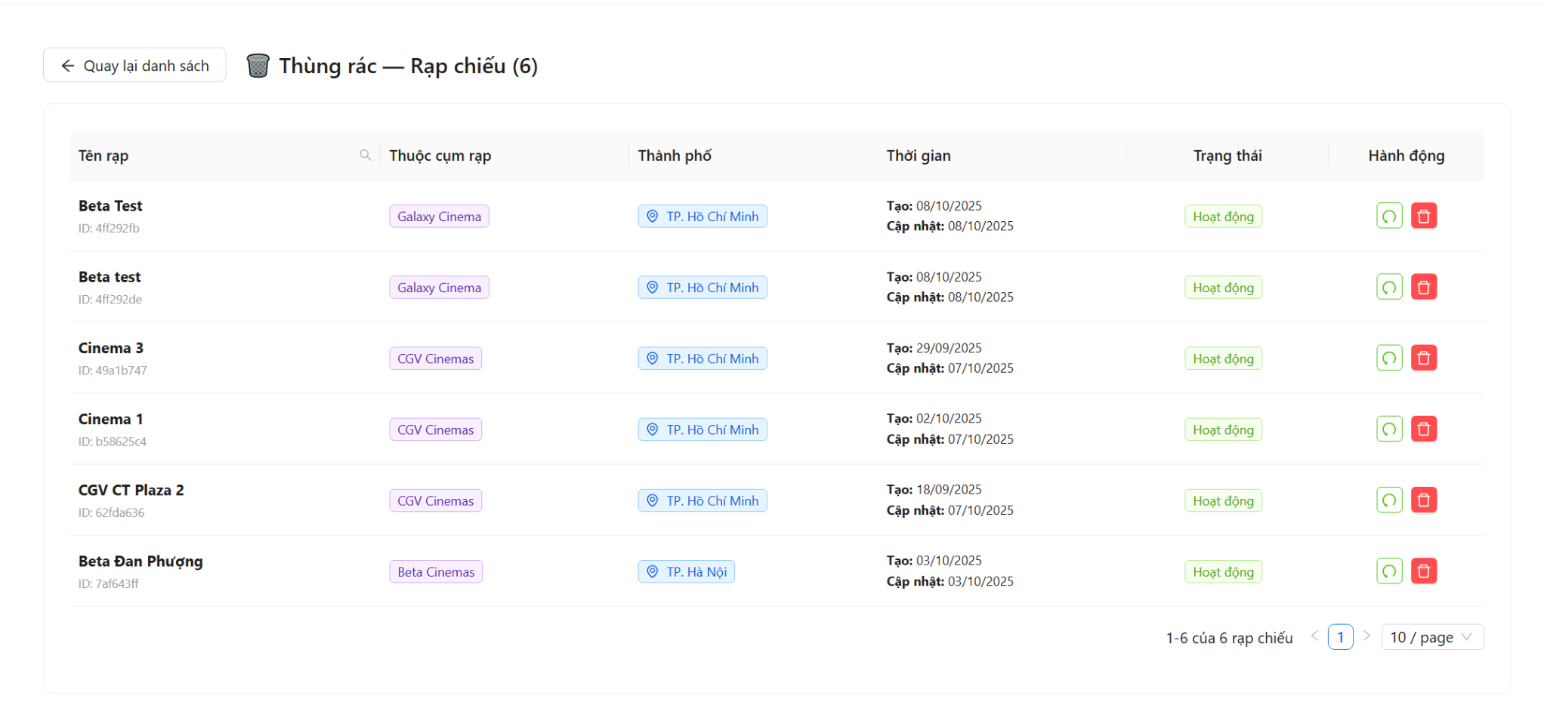

Test Case ID | Mô tả | Quy trình | Điều kiện tiên quyết | Kết quả mong đợi | Kết quả thực tế | Kết quả |  |  |  |  |  | Chú thích
 |  |  |  |  |  | Vòng 1 |  |  | Vòng 2
 |  |  |  |  |  | Trạng thái | Ngày kiểm tra | Người kiểm tra | Trạng thái | Ngày kiểm tra | Người kiểm tra
GUI_SHOW Thùng rác rạp chiếu
GUI-TRC01 | Kiểm tra xác thực hiển thị tiêu đề trang thùng rác | 1. Đăng nhập admin 2. Vào /admin/cinemas 3. Click nút 'Thùng rác' | Đã đăng nhập admin, trang danh sách rạp đang hiển thị | Tiêu đề '🗑️ Thùng rác — Rạp chiếu (n)' hiển thị đúng, n là số lượng rạp trong thùng rác | Tiêu đề '🗑️ Thùng rác — Rạp chiếu (n)' hiển thị đúng, n là số lượng rạp trong thùng rác | Passed | 22/04/2026 | Tài | Passed
GUI-TRC02 | Kiểm tra xác thực hiển thị nút "Quay lại danh sách" | 1. Đăng nhập admin 2. Truy cập /admin/cinemas/trash | Đã đăng nhập admin | Nút 'Quay lại danh sách' có icon ArrowLeft hiển thị ở góc trên bên trái header | Nút 'Quay lại danh sách' có icon ArrowLeft hiển thị ở góc trên bên trái header | Passed | 22/04/2026 | Tài | Passed
GUI-TRC03 | Kiểm tra xác thực hiển thị bảng dữ liệu rạp đã xóa với đủ các cột | 1. Đăng nhập admin 2. Truy cập /admin/cinemas/trash | Có ít nhất 1 rạp trong thùng rác | Bảng hiển thị đủ 6 cột: Tên rạp, Thuộc cụm rạp, Thành phố, Thời gian, Trạng thái, Hành động | Bảng hiển thị đủ 6 cột: Tên rạp, Thuộc cụm rạp, Thành phố, Thời gian, Trạng thái, Hành động | Passed | 22/04/2026 | Tài | Passed
...

